1.1
voltar à página inicial |  |  |  | 1 - MENUS DE NAVEGAÇÃO
 | S | N | NA
 | x |  |  | 1.1 O menu de navegação deve estar estruturado como uma lista de opções
 |  |  |  | Para que possa ser bem interpretado por tecnologias de apoio, os menus e submenus devem estar estruturados com elementos nativos, do tipo <ul>, ou com a semântica e o estado dos elementos identificados com técnicas em ARIA.

 | Listagem de evidências
 |  |  |  |  | Notas:

 |  |  |  |  | Os menus e submenus de todo o site estão estruturados com elementos nativos, do tipo <ul>, ou com a semântica e o estado dos elementos identificados com técnicas em ARIA. É possível verificar nos screenshots à esquerda.
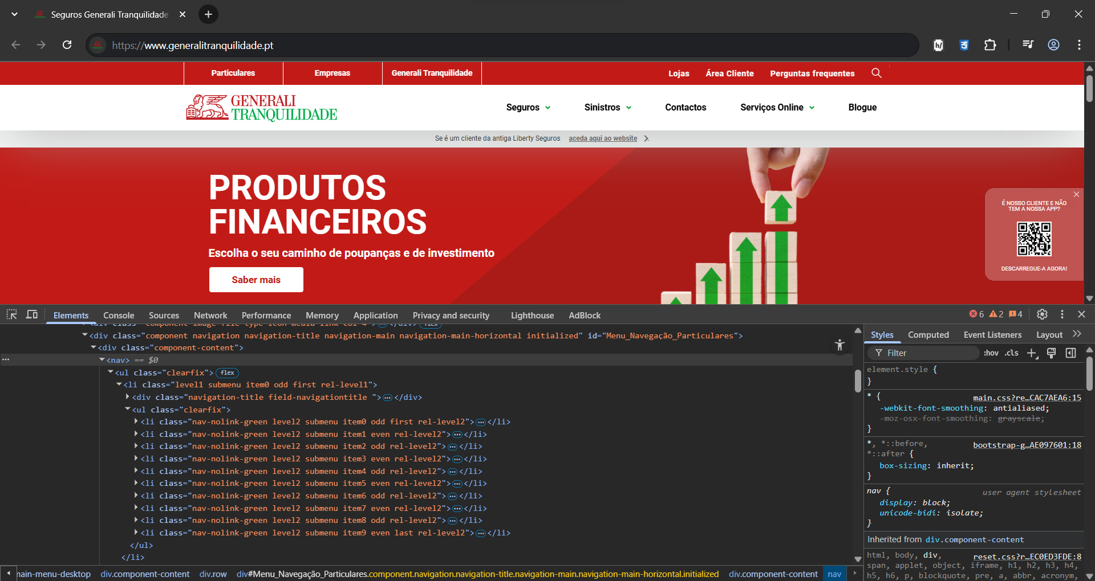

 | https://www.generalitranquilidade.pt

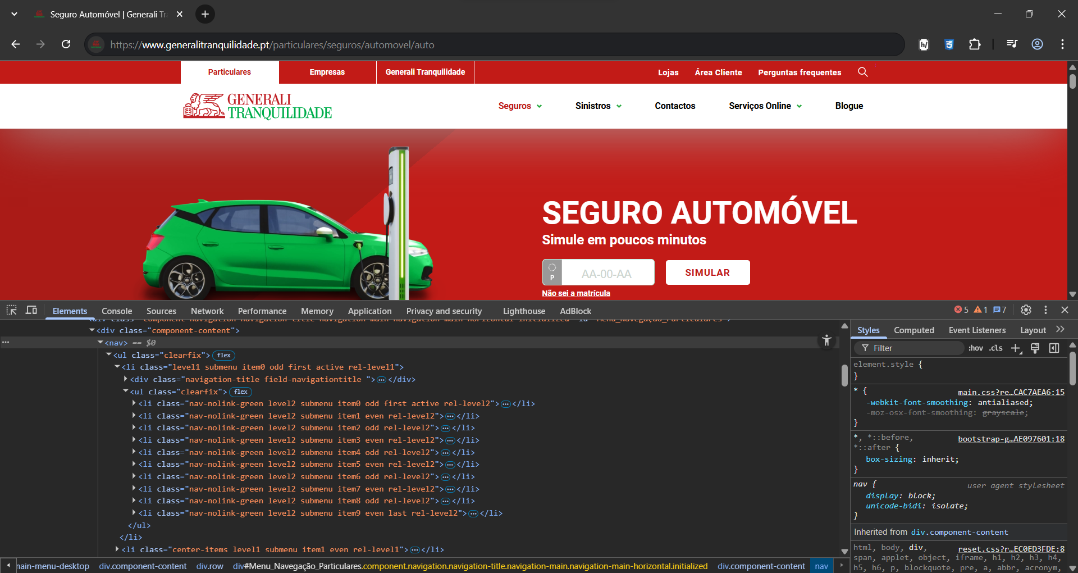

 | https://www.generalitranquilidade.pt/particulares/seguros/automovel/auto

1.2
voltar à página inicial |  |  |  | 1 - MENUS DE NAVEGAÇÃO
 | S | N | NA
 | x |  |  | 1.2 É possível selecionar as opções e as subopções do menu quer com rato quer com teclado
 |  |  |  | Deve ser possível percorrer a estrutura de navegação quer com um dispositivo apontador quer com o teclado.

 | Listagem de evidências
 |  |  |  |  | Notas:

 |  |  |  |  | É possível percorrer a estrutura de navegação quer com um dispositivo apontador quer com o teclado.
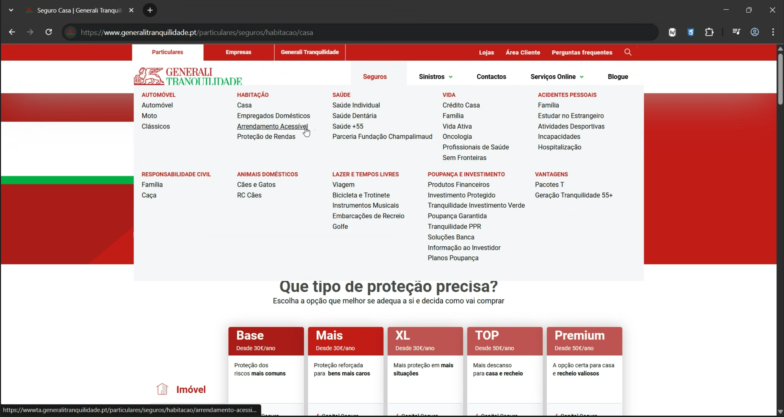

 | https://www.generalitranquilidade.pt/particulares/seguros/habitacao/casa

 | https://www.generalitranquilidade.pt/particulares/seguros/saude/saude-individual

1.3
voltar à página inicial |  |  |  | 1 - MENUS DE NAVEGAÇÃO
 | S | N | NA
 | x |  |  | 1.3 As imagens-link, caso existam no menu, devem ter o correspondente equivalente alternativo em texto
 |  |  |  | As imagens corretamente legendadas permitem ser interpretadas como texto, tornando todas as opções de navegação acessíveis.

 | Listagem de evidências
 |  |  |  |  | Notas:

 |  |  |  |  | As imagens têm o campo "alt" preenchido (legenda) de forma a que permita serem interpretadas como texto, tornando todas as opções de navegação acessíveis. É possível verificar nos elementos html nos screenshots indicados à esquerda.
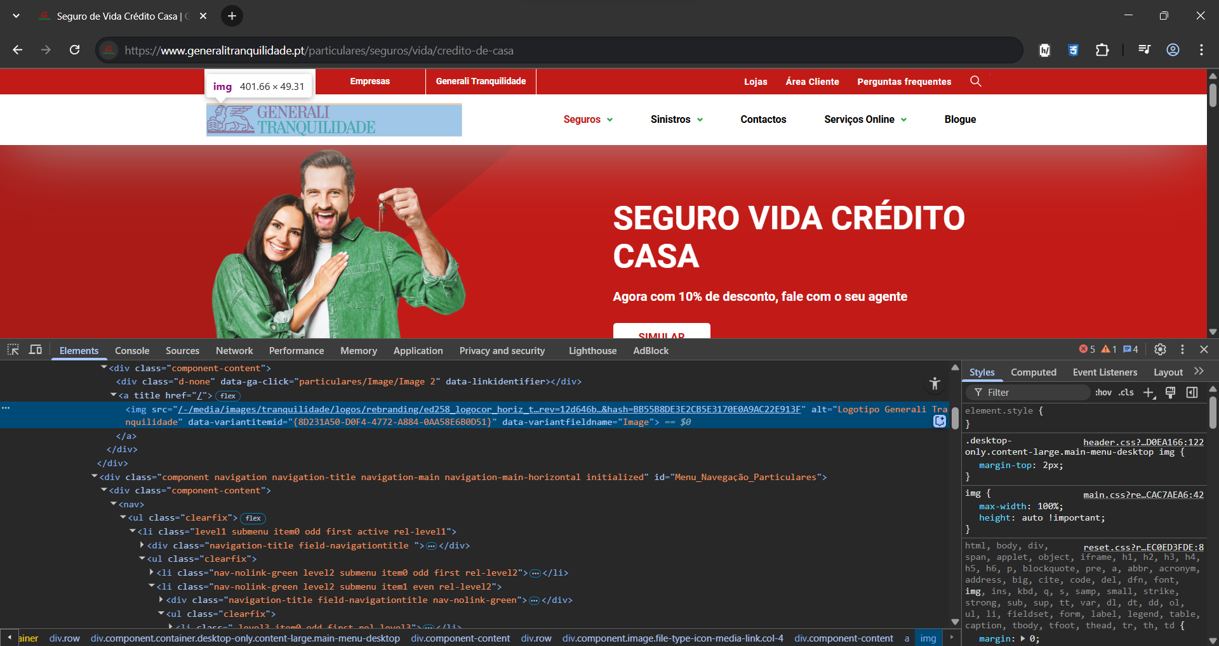

 | https://www.generalitranquilidade.pt/particulares/seguros/vida/credito-de-casa

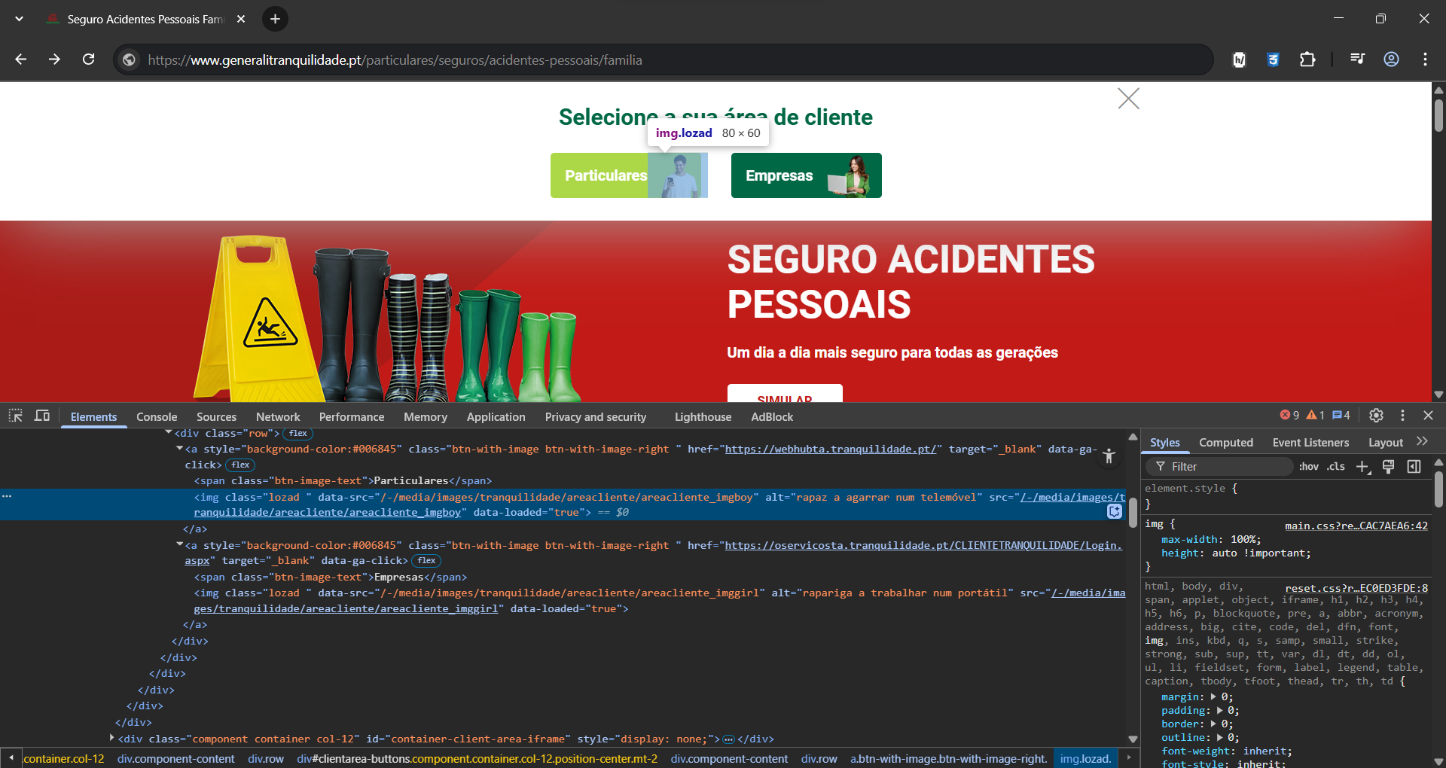

 | https://www.generalitranquilidade.pt/particulares/seguros/acidentes-pessoais/familia

2.1
voltar à página inicial |  |  |  | 2 - TÍTULOS E SUBTÍTULOS
 | S | N | NA
 | x |  |  | 2.1 Existe um título <h1> marcado na página
 |  |  |  | O título principal de cada página, que sumariza o seu conteúdo, deve ser identificado como o primeiro nível dos títulos (h1). Não deverá ser utilizado mais do que um <h1> por página.

 | Listagem de evidências
 |  |  |  |  | Notas:

 |  |  |  |  | O título principal de cada página sumariza o seu conteúdo e é indicado com o primeiro nível de cabeçalho (h1). Não é apresentado mais do que um h1 por página.
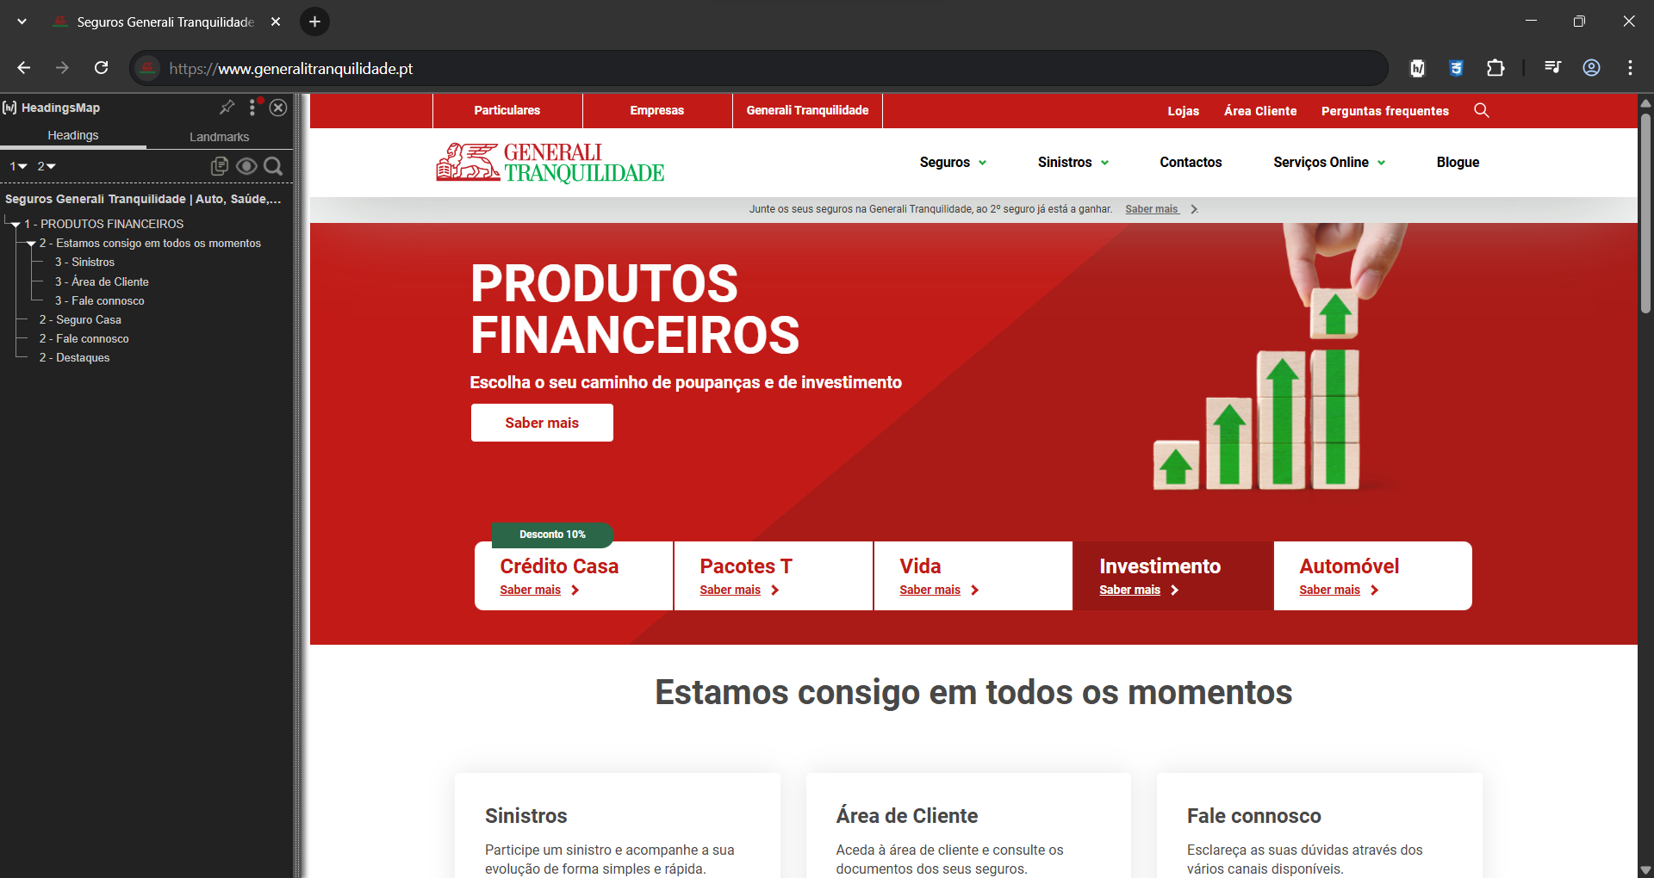

 | https://www.generalitranquilidade.pt

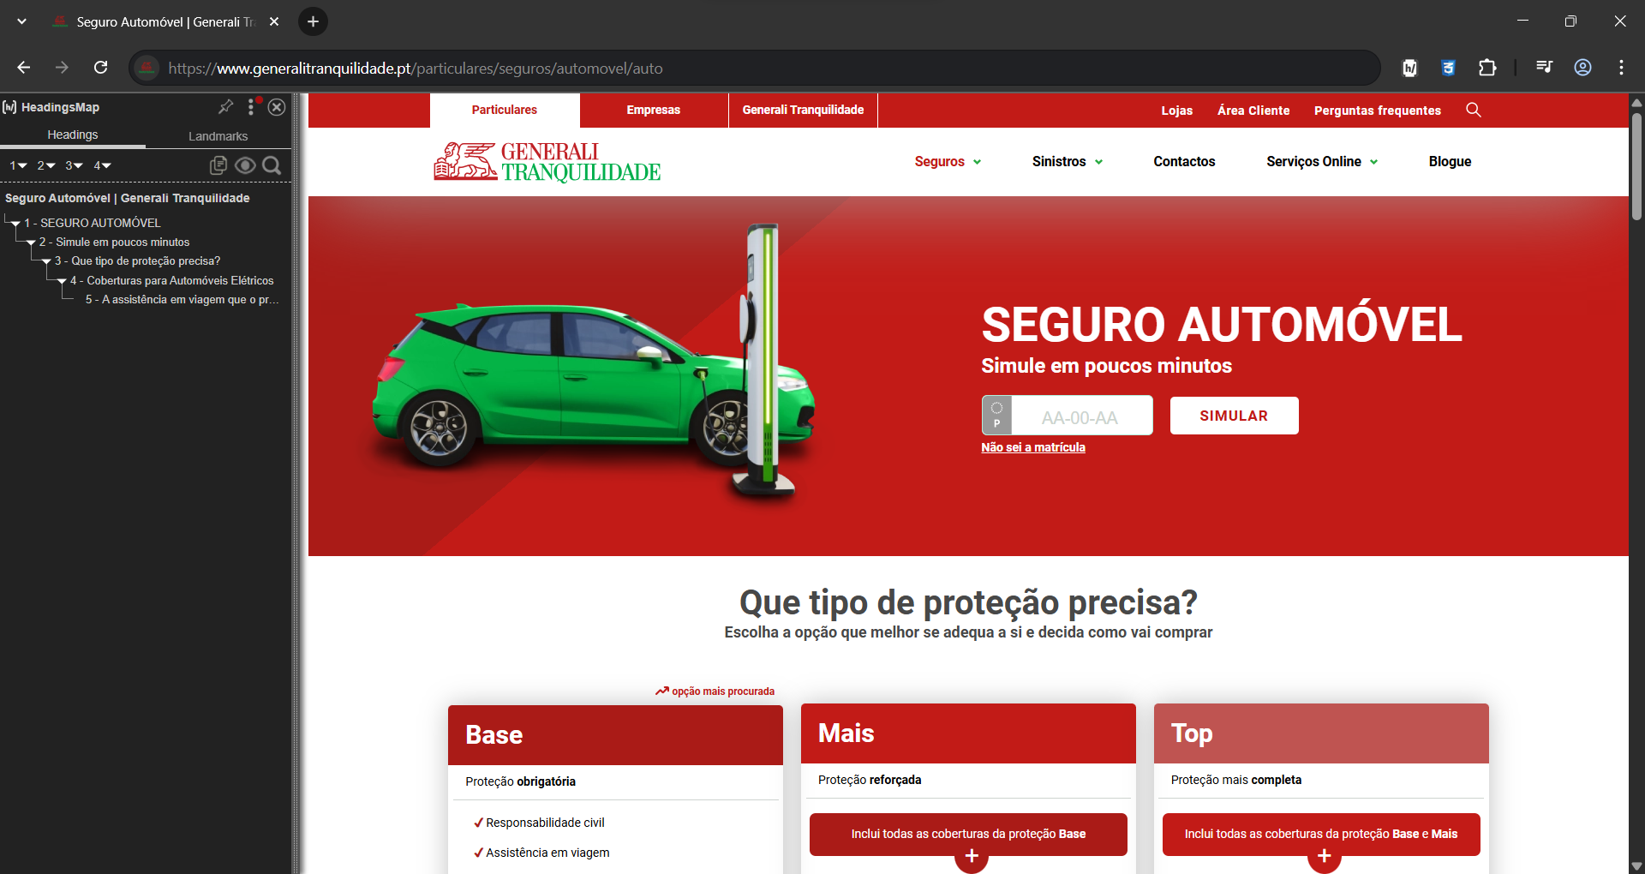

 | https://www.generalitranquilidade.pt/particulares/seguros/automovel/auto

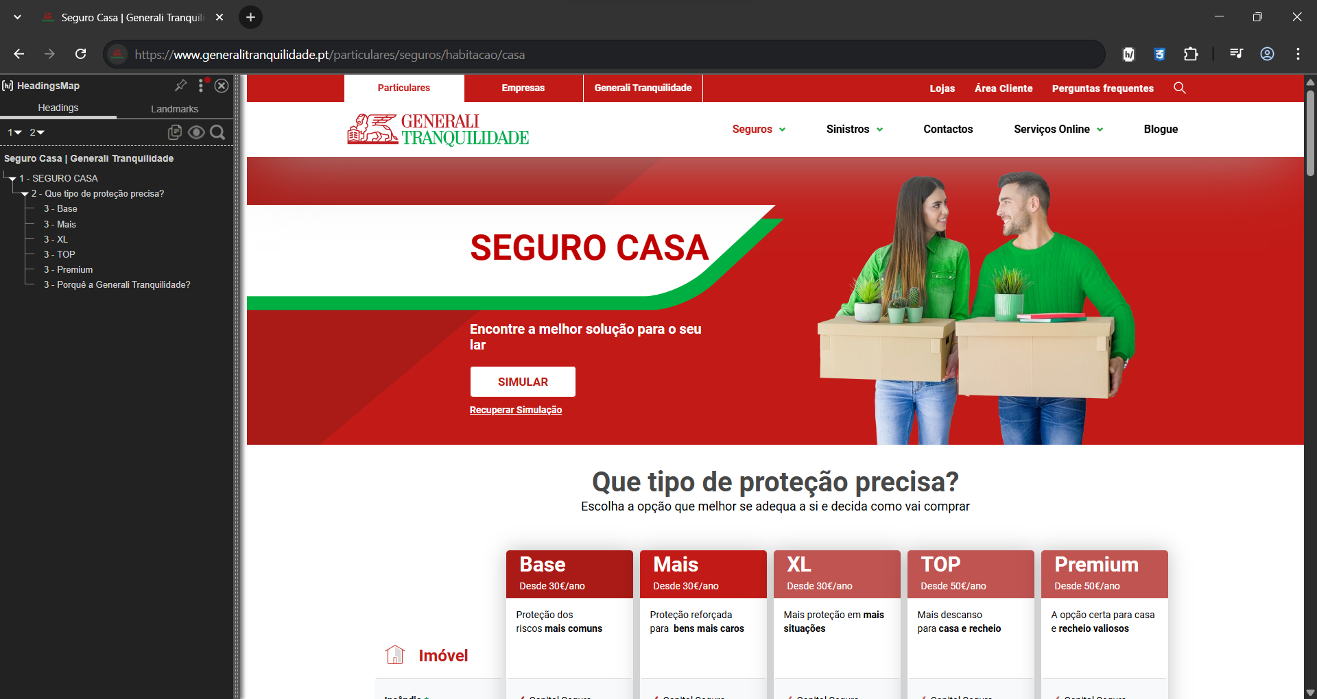

 | https://www.generalitranquilidade.pt/particulares/seguros/habitacao/casa

2.2
voltar à página inicial |  |  |  | 2 - TÍTULOS E SUBTÍTULOS
 | S | N | NA
 | x |  |  | 2.2 Existe uma marcação hierarquizada de títulos e subtítulos na página (<h1>...<h6>)
 |  |  |  | Os títulos são empregues de forma hierárquica para melhor estruturar os conteúdos, das informações mais gerais às mais particulares. Deverão ser usados de forma consistente por todo o sítio Web.

 | Listagem de evidências
 |  |  |  |  | Notas:

 |  |  |  |  | Os títulos são empregues de forma hierárquica para melhor estruturar os conteúdos e utilizados de forma consistente ao longo de todo o site.
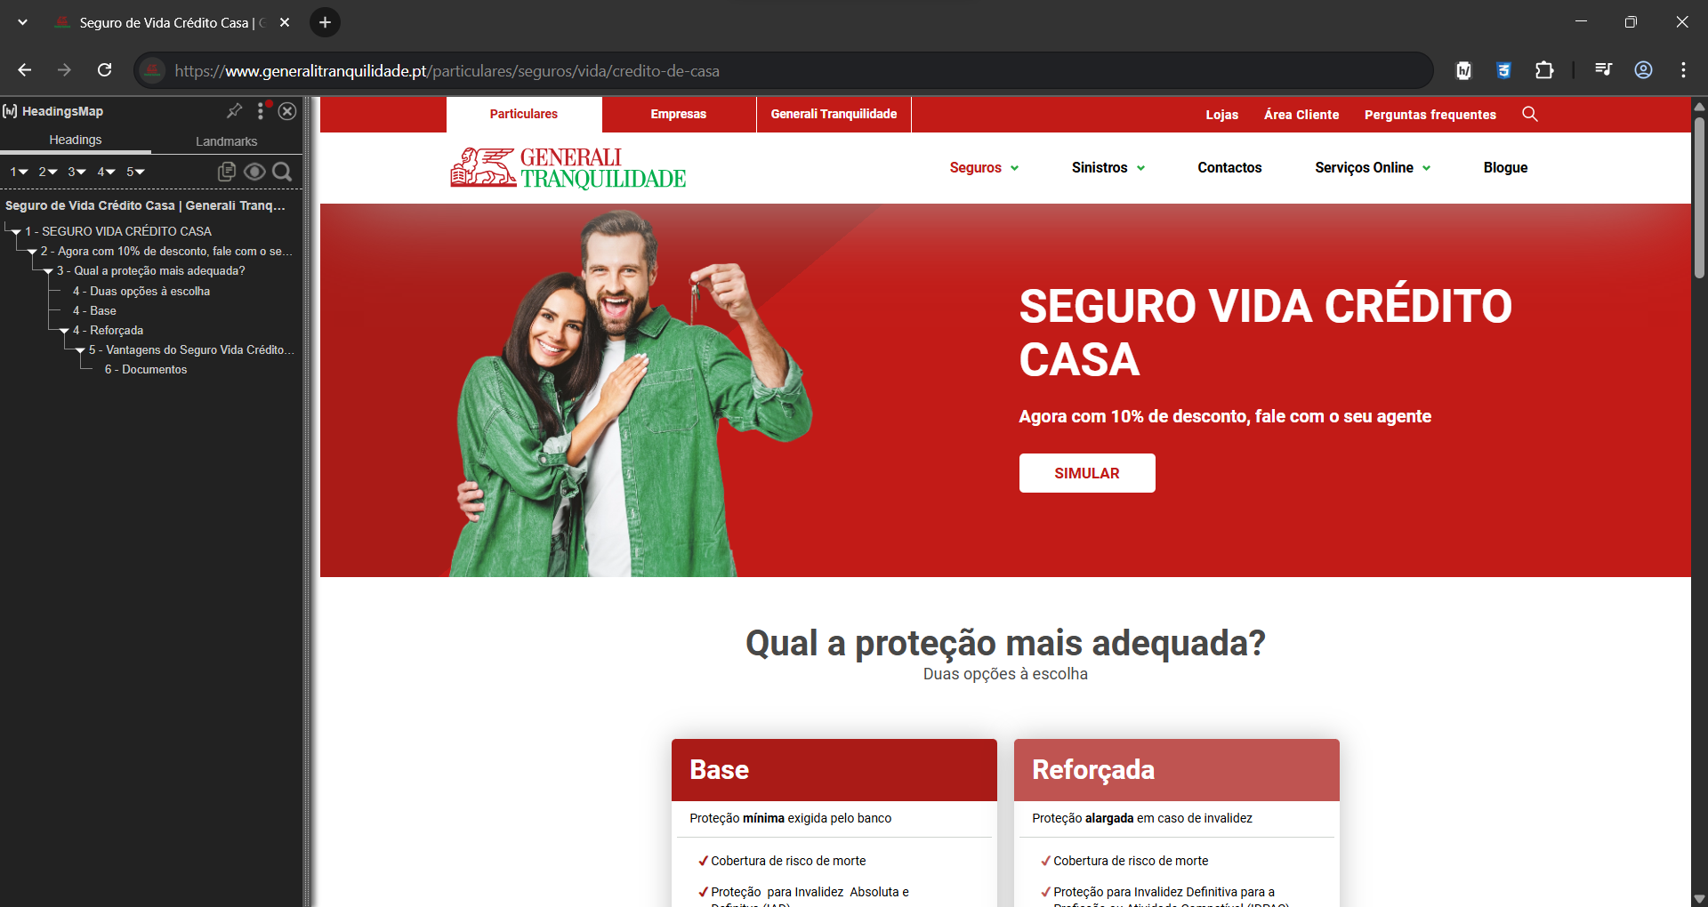

 | https://www.generalitranquilidade.pt/particulares/seguros/vida/credito-de-casa

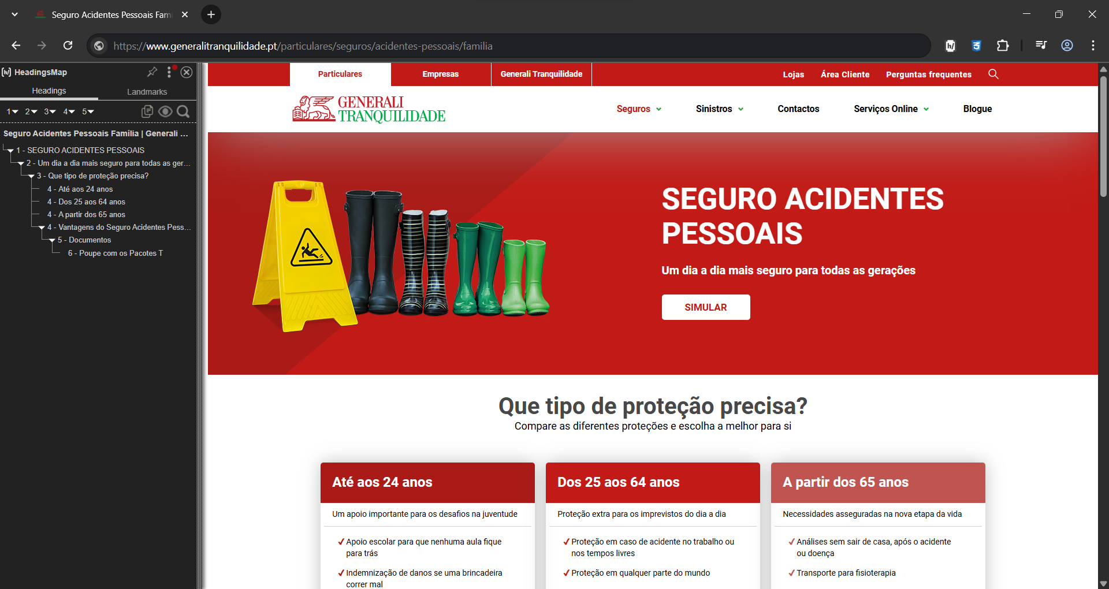

 | https://www.generalitranquilidade.pt/particulares/seguros/acidentes-pessoais/familia

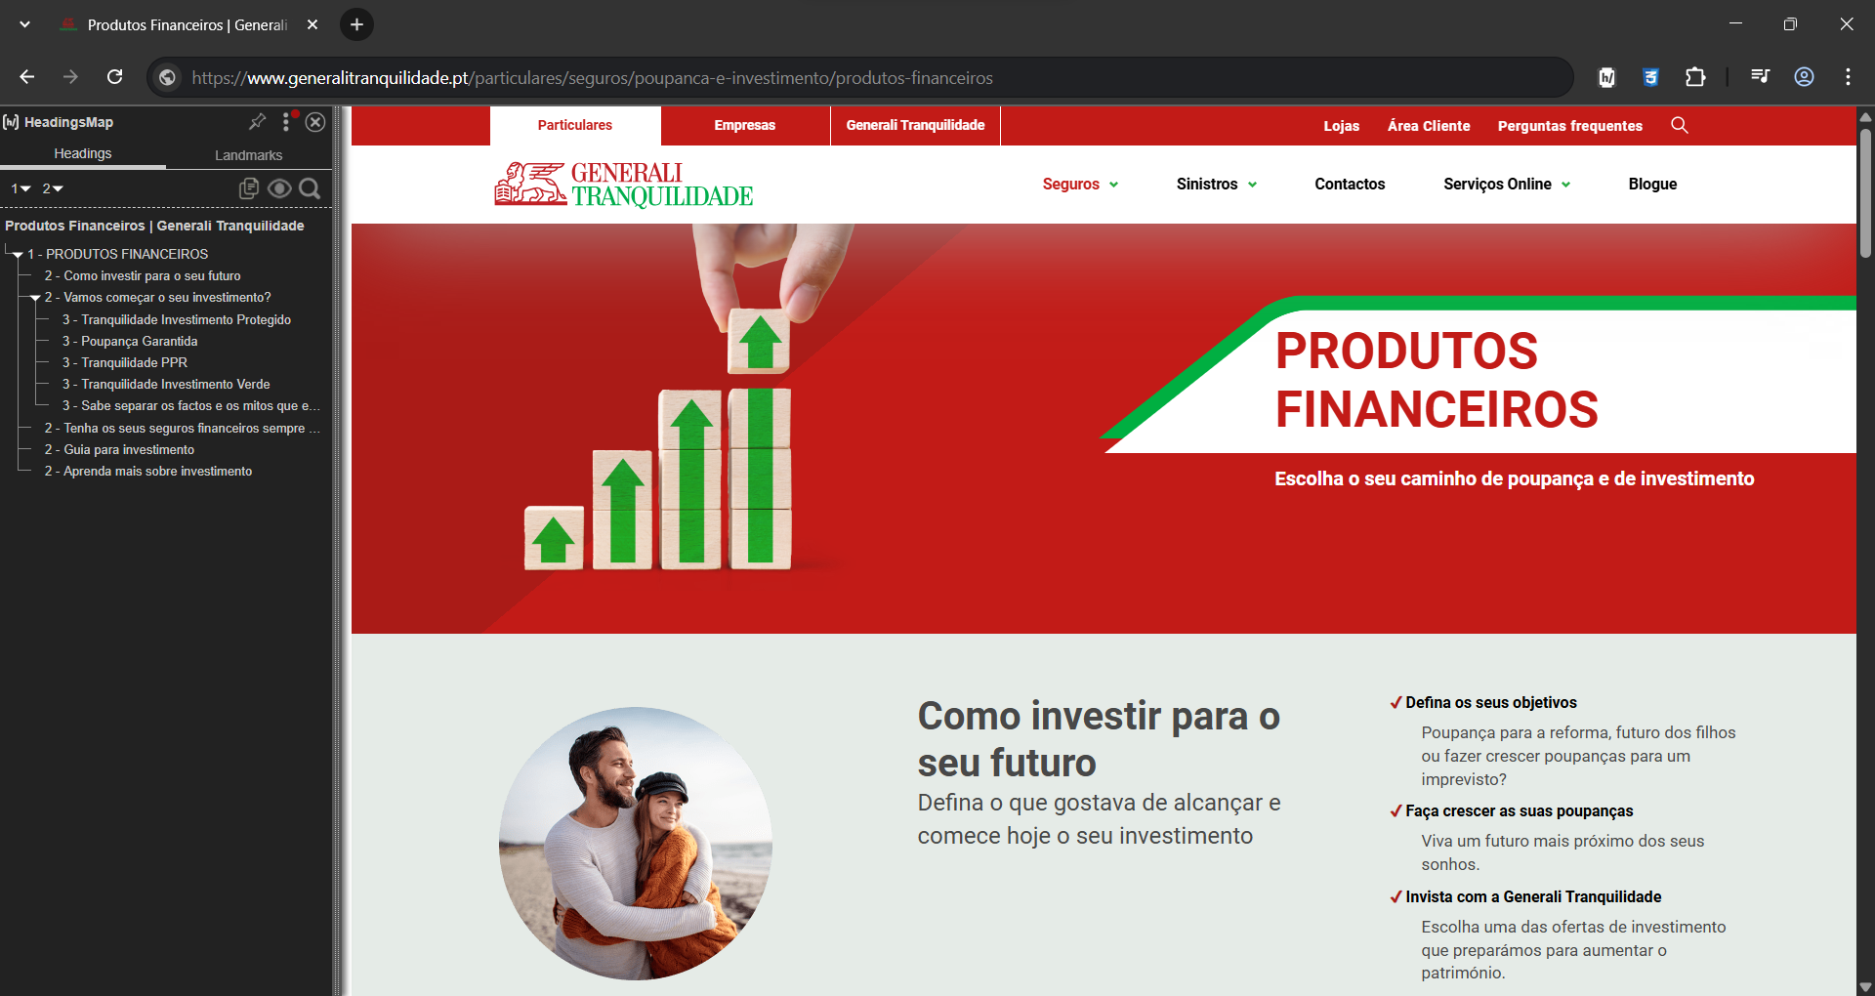

 | https://www.generalitranquilidade.pt/particulares/seguros/poupanca-e-investimento/produtos-financeiros

3.1
voltar à página inicial |  |  |  | 3 - TABELAS DE DADOS
 | S | N | NA
 | x |  |  | 3.1 As células que constituem os cabeçalhos da tabela estão marcadas com o elemento <th>
 |  |  |  | Identificar os cabeçalhos de uma tabela ajuda a melhor identificar os eixos que caracterizam a informação em cada célula.

 | Listagem de evidências
 |  |  |  |  | Notas:

 |  |  |  |  | Todas as tabelas html têm os cabeçalhos (elemento th) de forma a ajudar a melhor identificar os eixos que caracterizam a informação em cada célula.
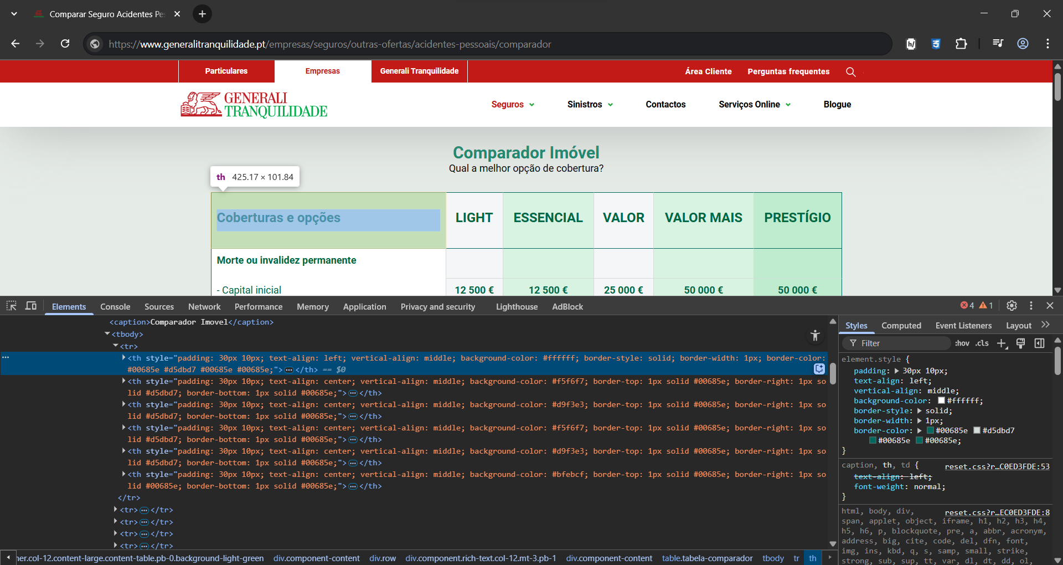

 | https://www.generalitranquilidade.pt/empresas/seguros/outras-ofertas/acidentes-pessoais/comparador

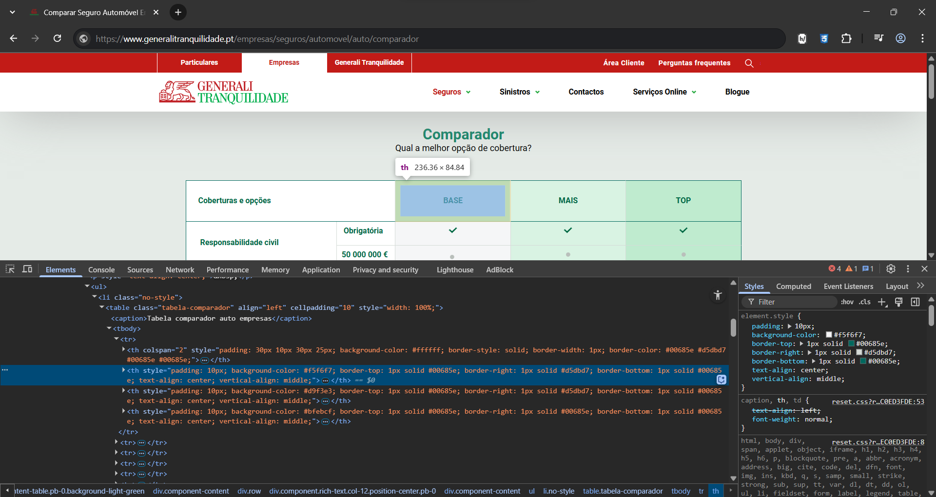

 | https://www.generalitranquilidade.pt/empresas/seguros/automovel/auto/comparador

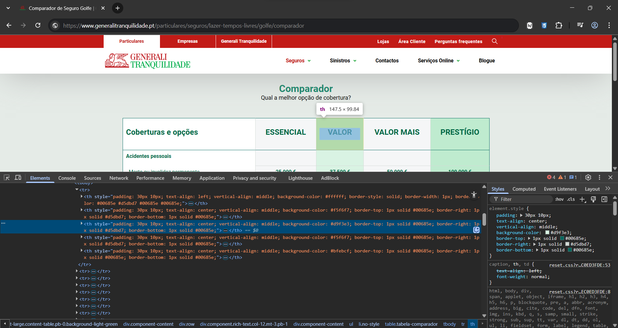

 | https://www.generalitranquilidade.pt/particulares/seguros/lazer-tempos-livres/golfe/comparador

3.2
voltar à página inicial |  |  |  | 3 - TABELAS DE DADOS
 | S | N | NA
 | x |  |  | 3.2 A legenda da tabela está marcada com o elemento <caption>
 |  |  |  | Todas as tabelas deverão conter uma legenda descritiva do seu conteúdo, incluindo as fontes da informação, se necessário.

 | Listagem de evidências
 |  |  |  |  | Notas:

 |  |  |  |  | Todas as tabelas têm uma legenda (elemento caption) descritiva do seu conteúdo.
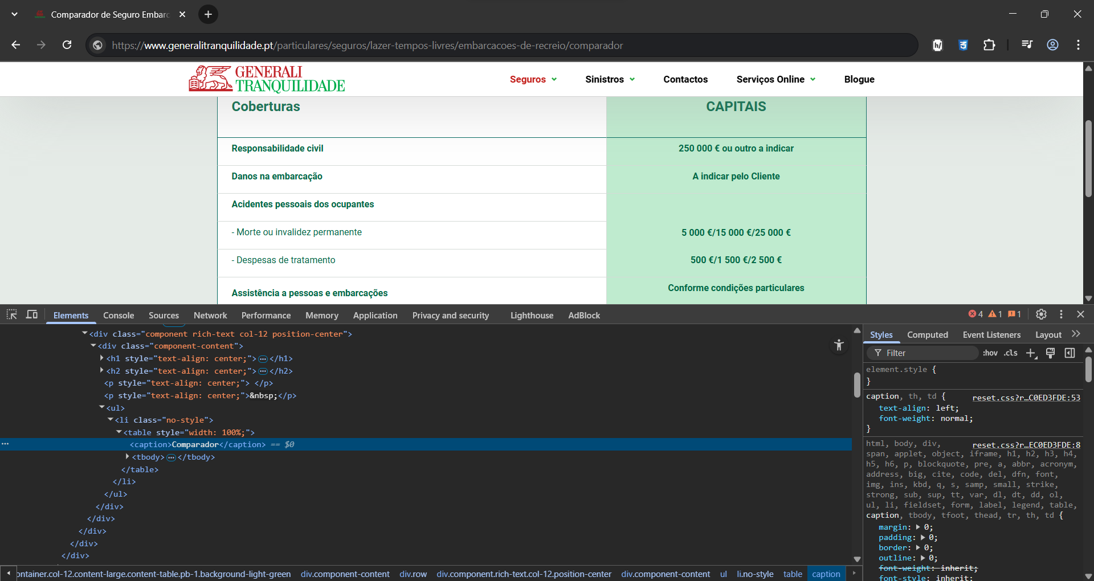

 | https://www.generalitranquilidade.pt/particulares/seguros/lazer-tempos-livres/embarcacoes-de-recreio/comparador

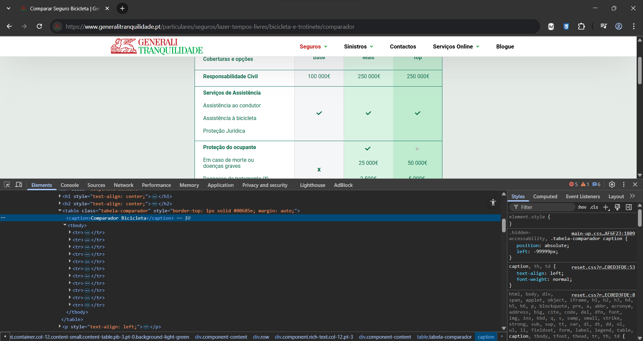

 | https://www.generalitranquilidade.pt/particulares/seguros/lazer-tempos-livres/bicicleta-e-trotinete/comparador

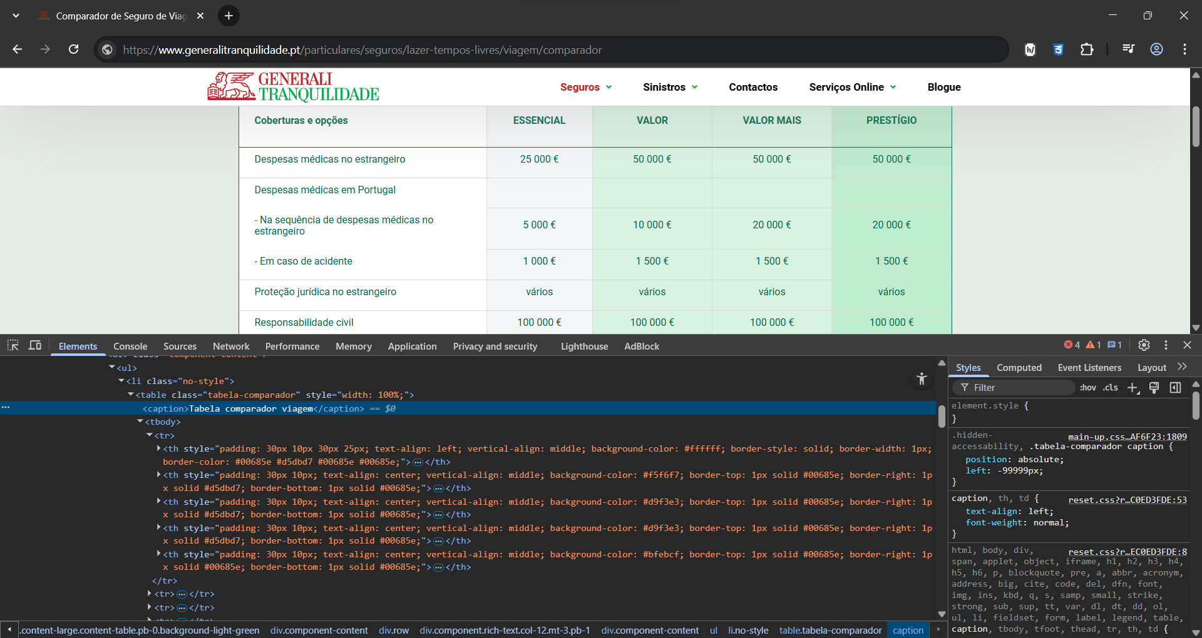

 | https://www.generalitranquilidade.pt/particulares/seguros/lazer-tempos-livres/viagem/comparador

4.1
voltar à página inicial |  |  |  | 4 - ESTRUTURA DA INFORMAÇÃO
 | S | N | NA
 | x |  |  | 4.1 Ao clicar com o rato na etiqueta, o cursor surge no respetivo campo de edição
 |  |  |  | De forma a tornar a seleção de campos pequenos mais fácil, a legenda deverá estar associada ao campo respetivo com o elemento <label>, pois desta forma aumenta-se a sua área clicável. Para os utilizadores de leitores de ecrã (pessoas cegas) a associação da etiqueta ao campo de edição é também fundamental.

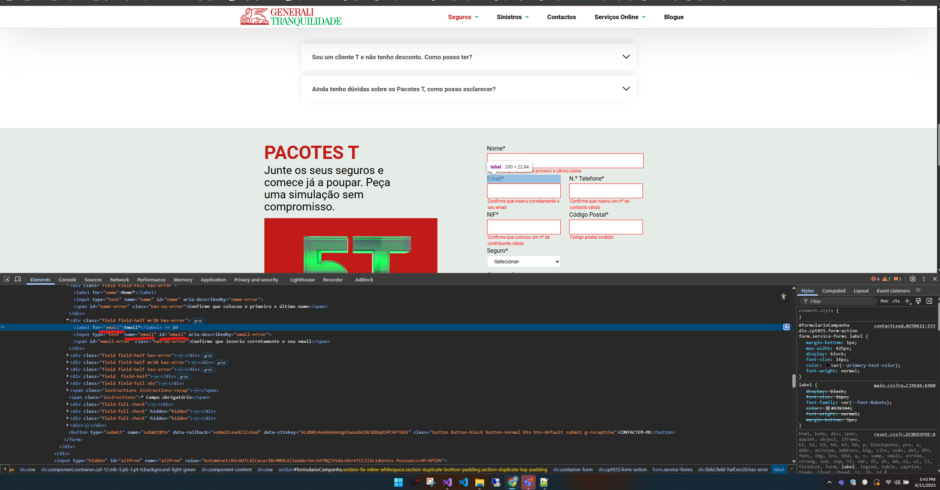
 |  |  |  |  | Nas imagens que se seguem é possível verificar que a label referente ao campo tem assinalado com o "for" qual o campo a que está agrupado, sendo que ao clicar nessa label automaticamente o campo fica editável

https://www.generalitranquilidade.pt/particulares/seguros/vantagens/pacotes-t

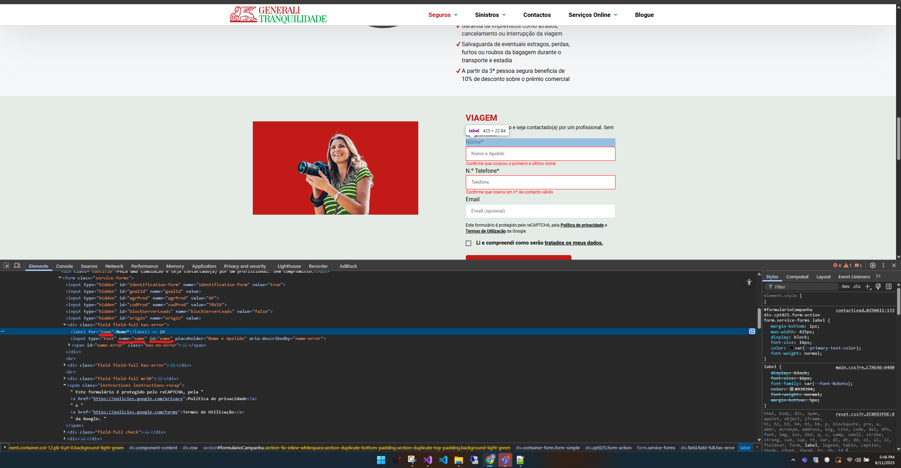

https://www.generalitranquilidade.pt/particulares/seguros/lazer-tempos-livres/viagem

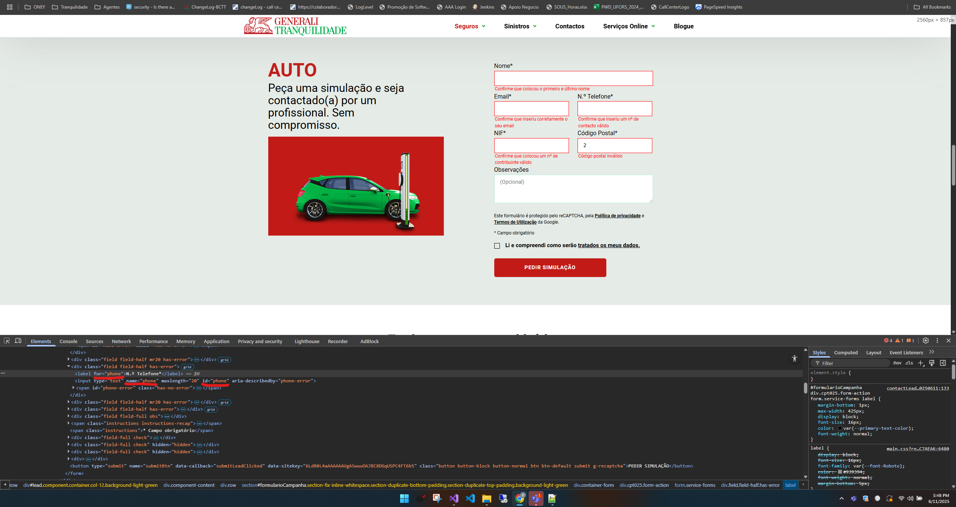

https://www.generalitranquilidade.pt/particulares/seguros/automovel/auto

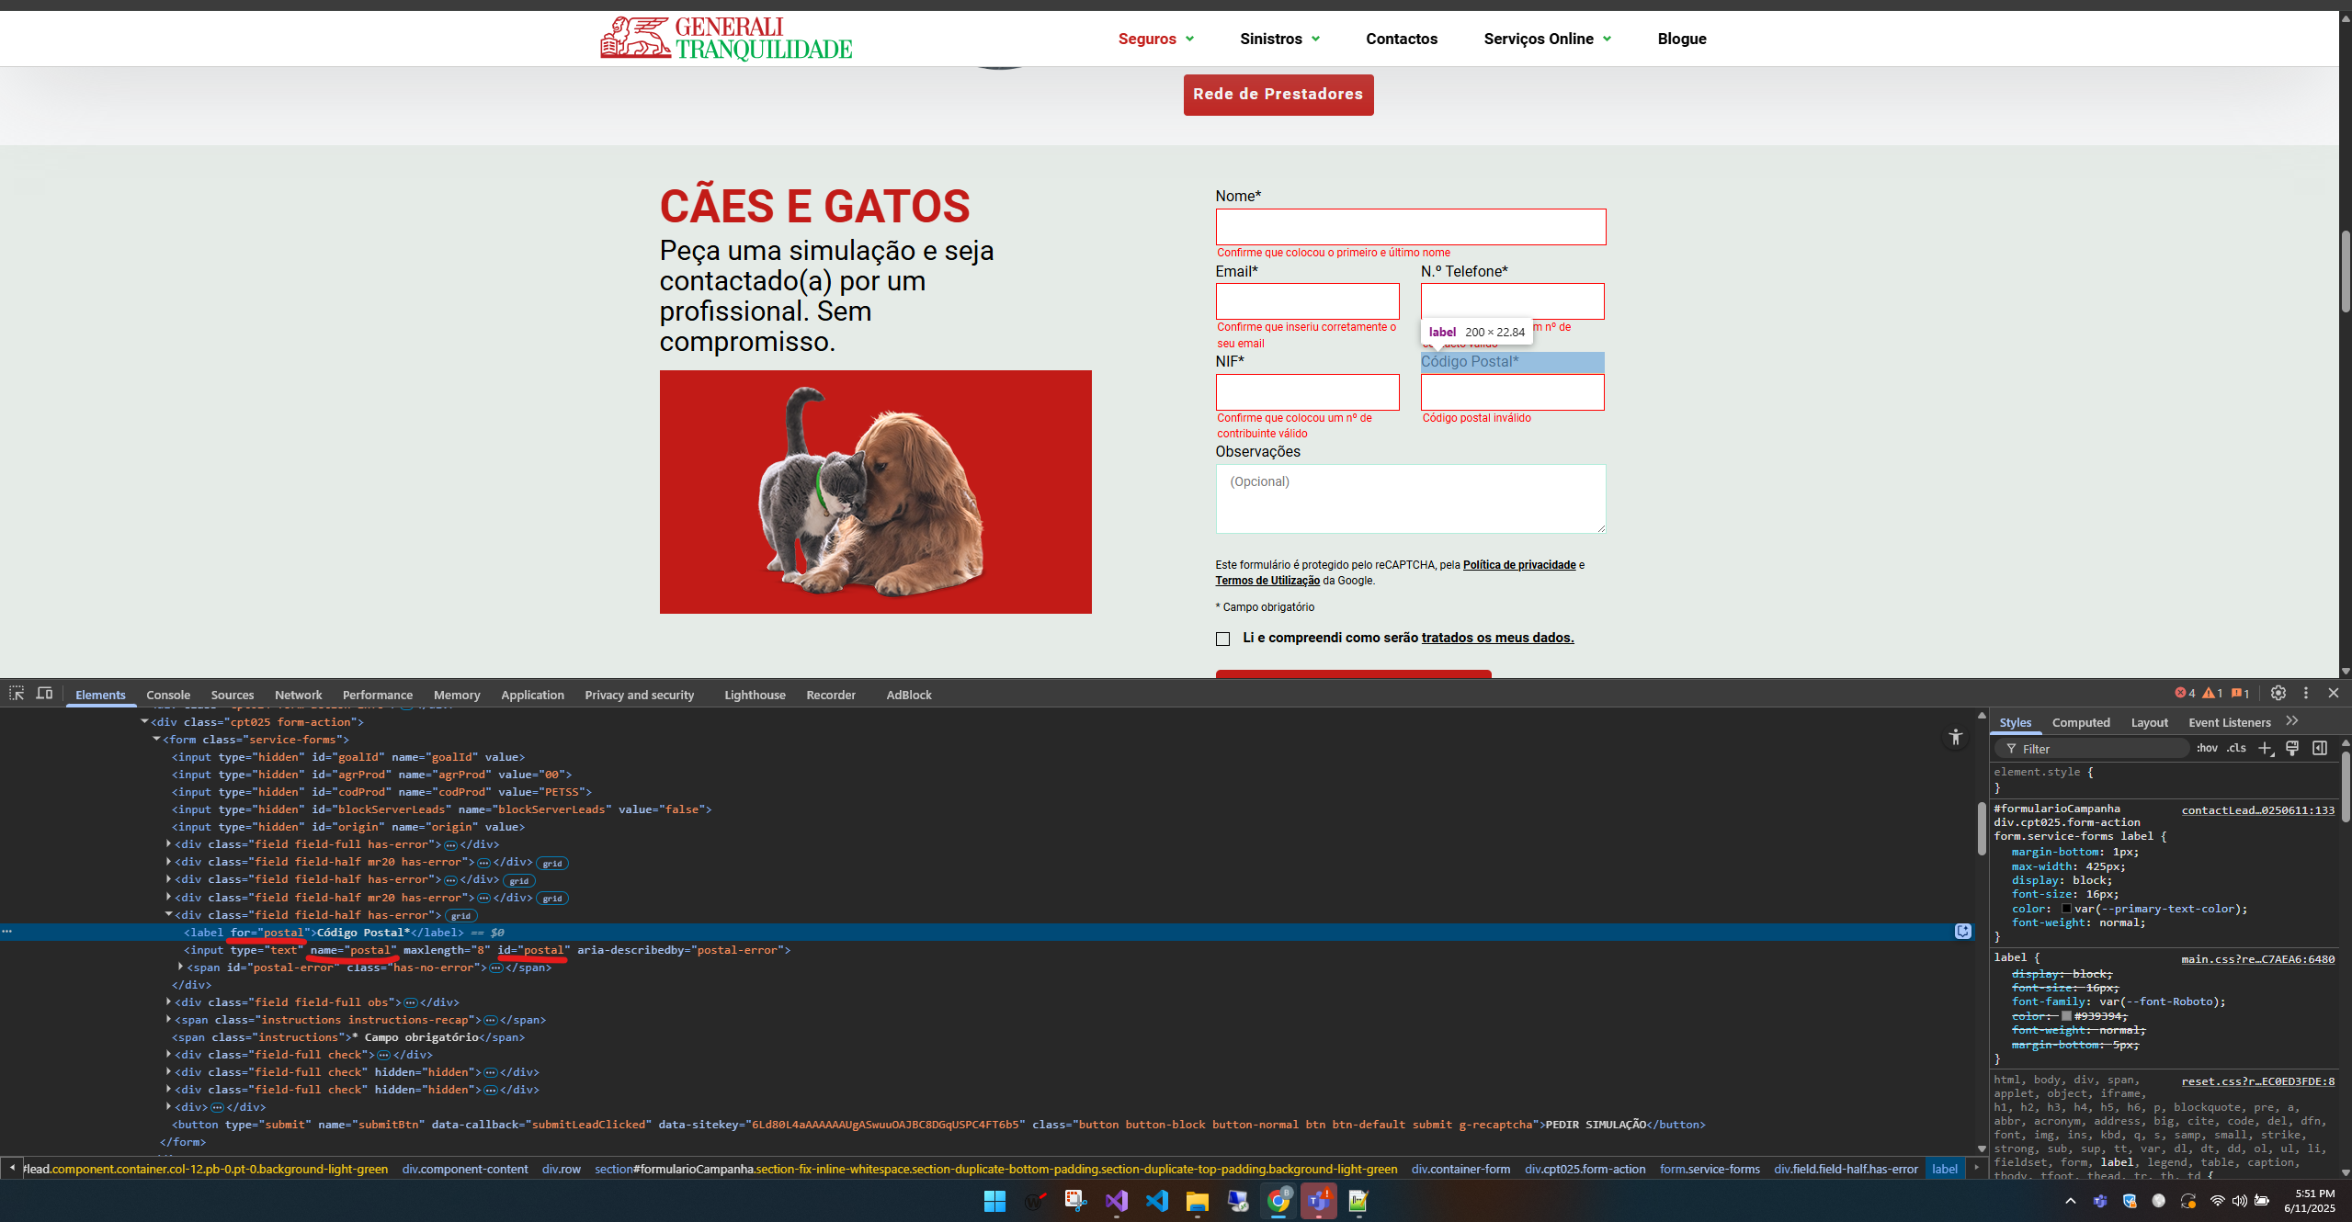

https://www.generalitranquilidade.pt/particulares/seguros/animais-domesticos/caes-e-gatos

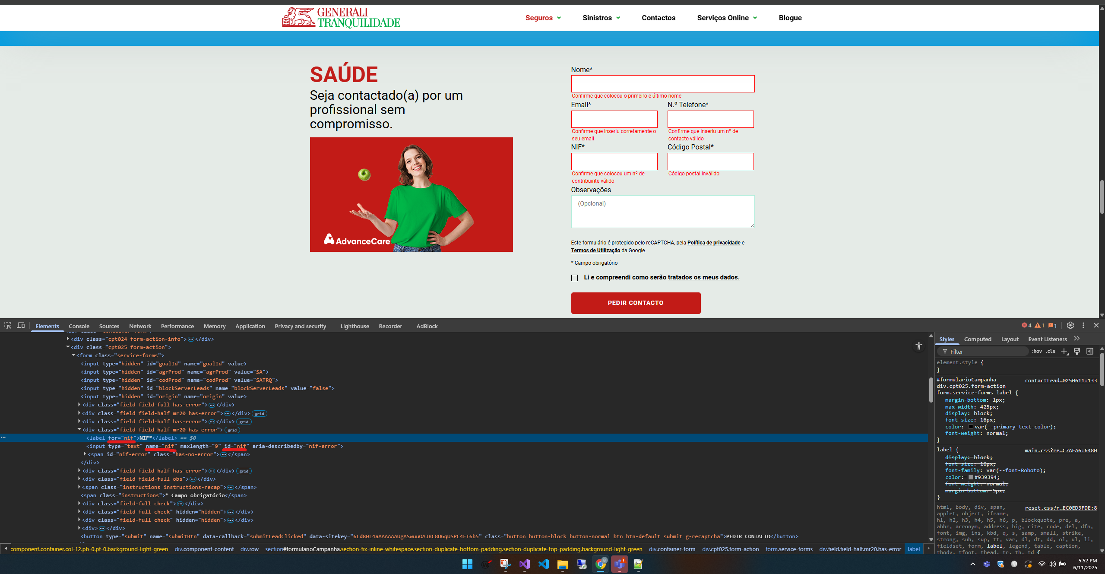

https://www.generalitranquilidade.pt/particulares/seguros/vantagens/pacotes-t

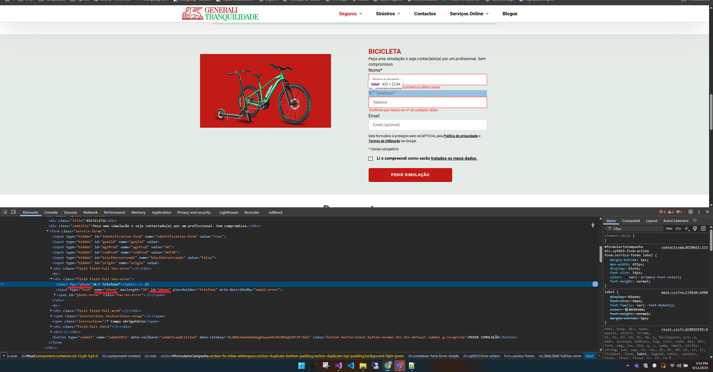

https://www.generalitranquilidade.pt/particulares/seguros/lazer-tempos-livres/bicicleta-e-trotinete

4.2
voltar à página inicial |  |  |  | 4 - ESTRUTURA DA INFORMAÇÃO
 | S | N | NA
 | x |  |  | 4.2 É possível identificar os campos de preenchimento obrigatório quando se usa apenas um leitor de ecrã
 |  |  |  | Os campos obrigatórios devem ser preferencialmente agrupados na parte inicial de um formulário e claramente identificados como tal. Se não for possível, cada campo deverá estar identificado textualmente ou como Obrigatório ou como Opcional. Não deverão ser usados apenas símbolos ou cores como elemento identificador.

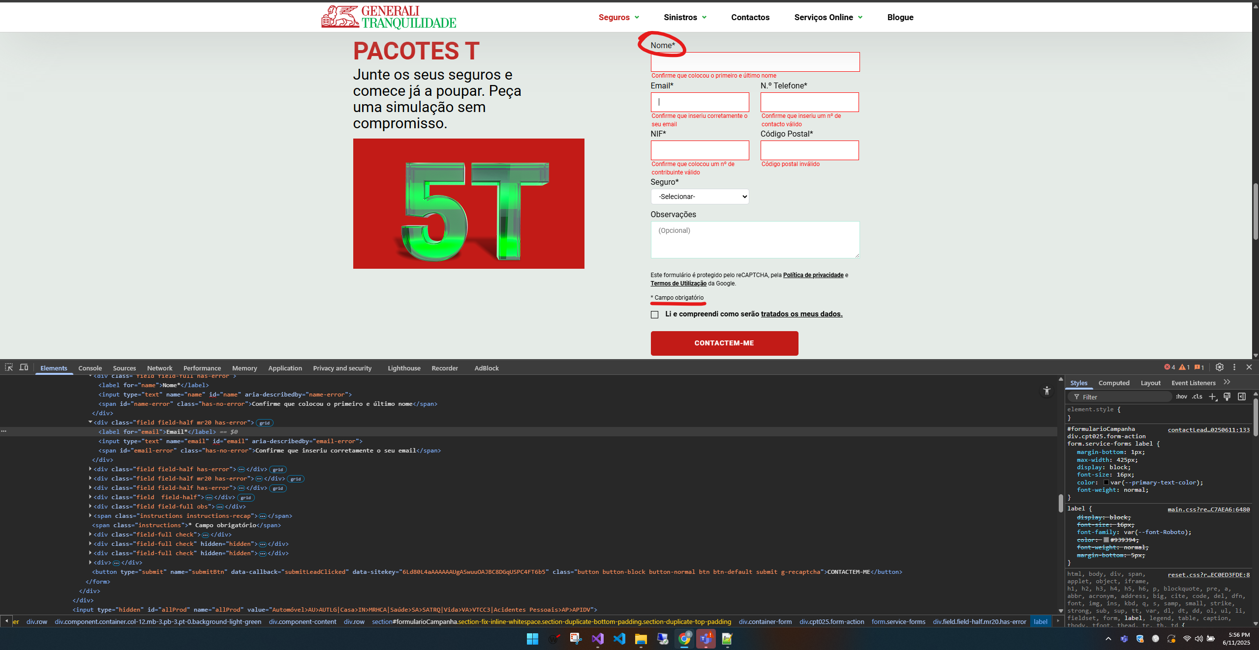
 |  |  |  |  | Nas imagens abaixo é póssivel verificar que os campos que contêm o "*" são os campos obrigatórios

https://www.generalitranquilidade.pt/particulares/seguros/vantagens/pacotes-t

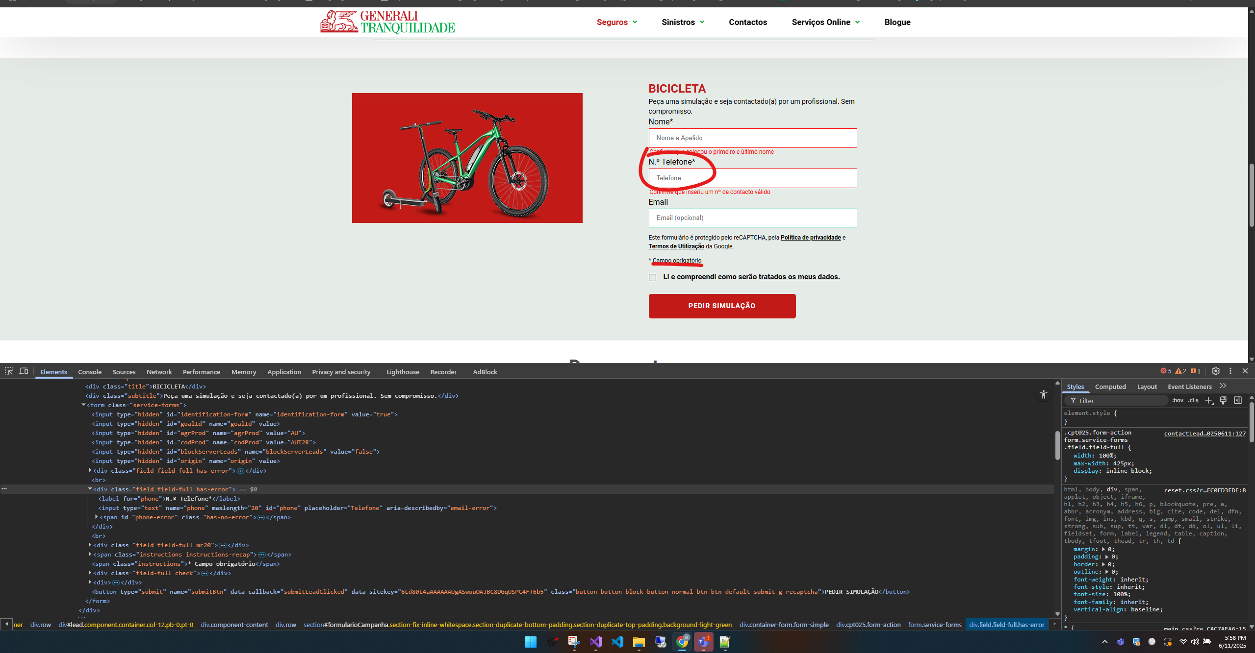

https://www.generalitranquilidade.pt/particulares/seguros/lazer-tempos-livres/bicicleta-e-trotinete

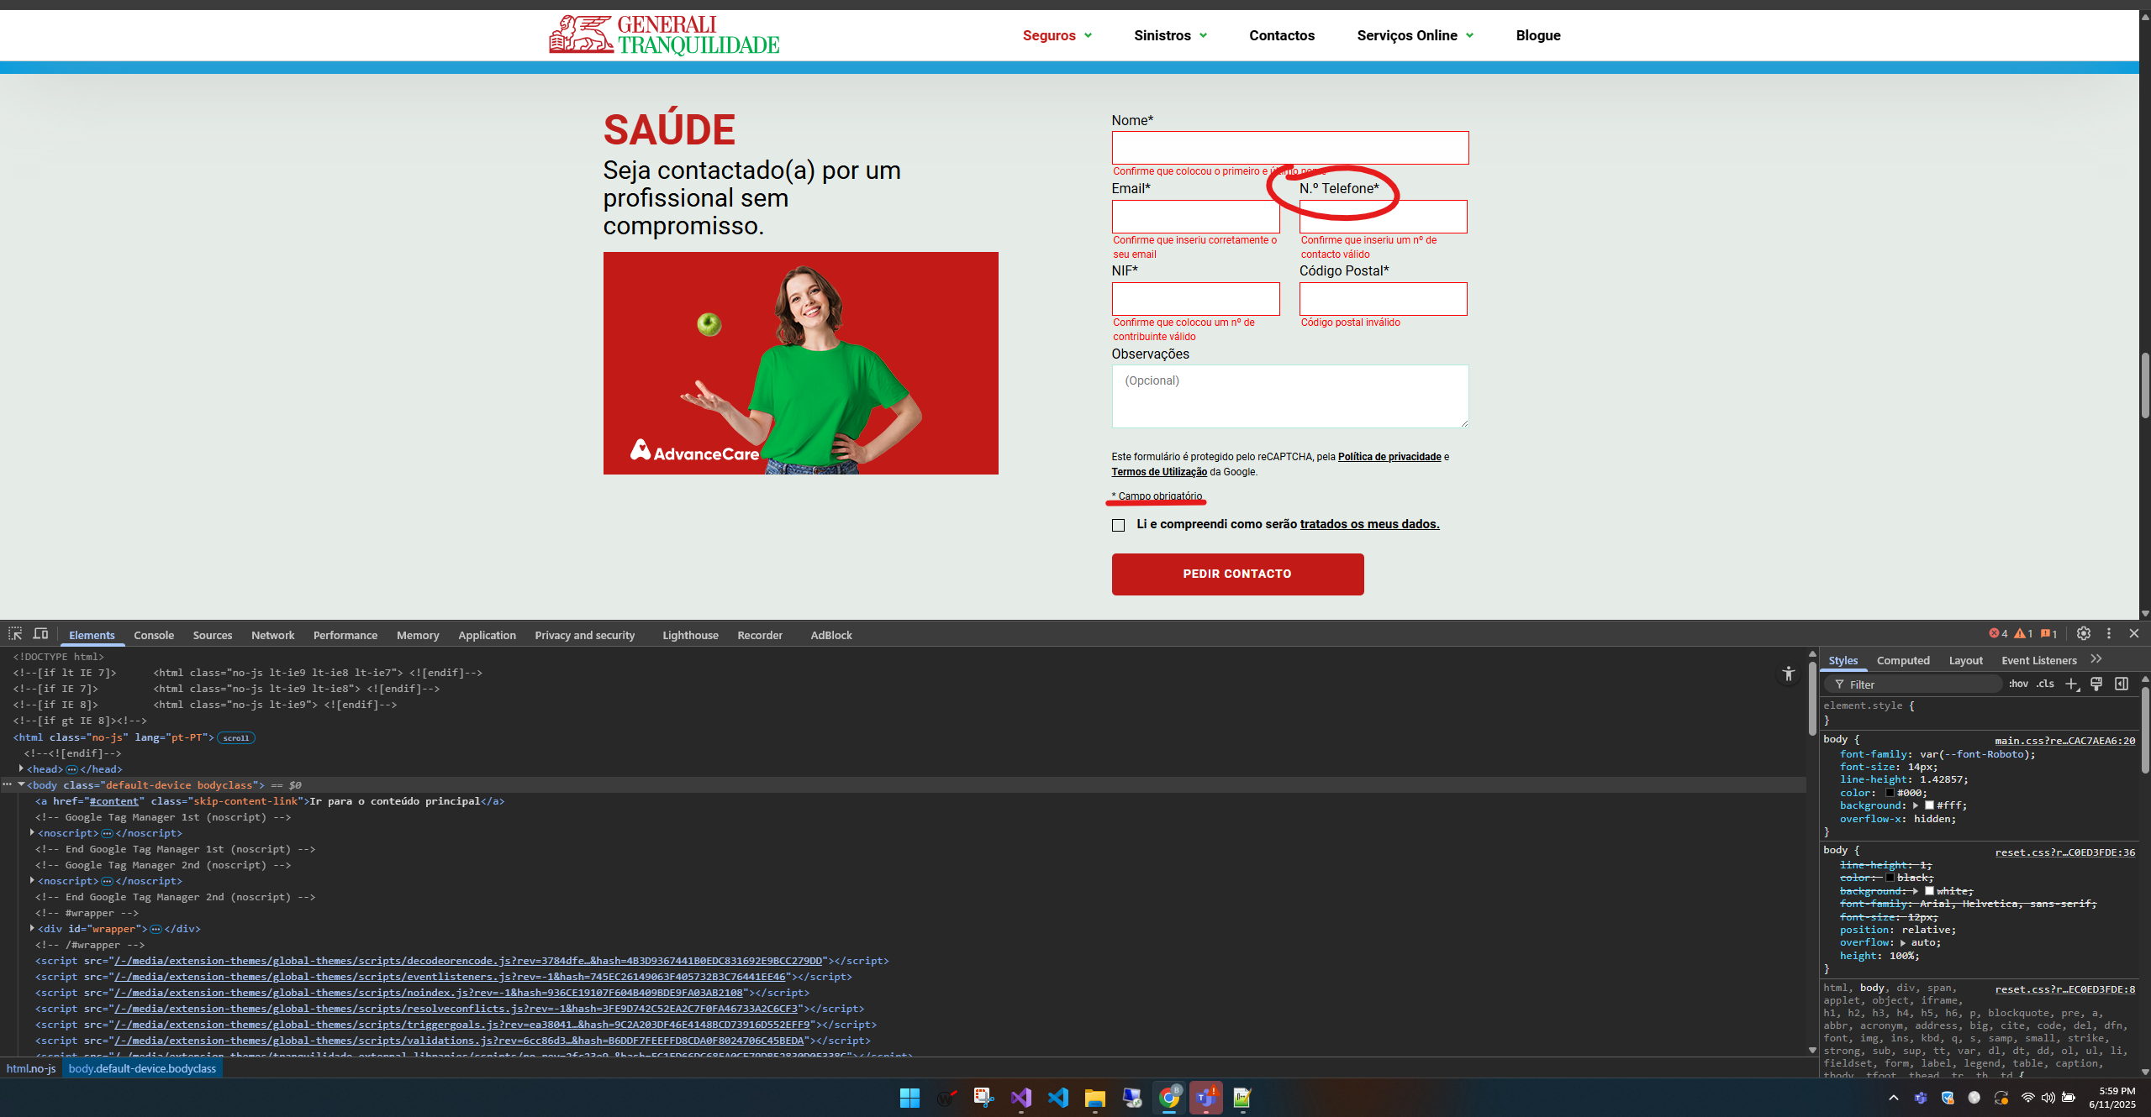

https://www.generalitranquilidade.pt/particulares/seguros/saude/saude-individual

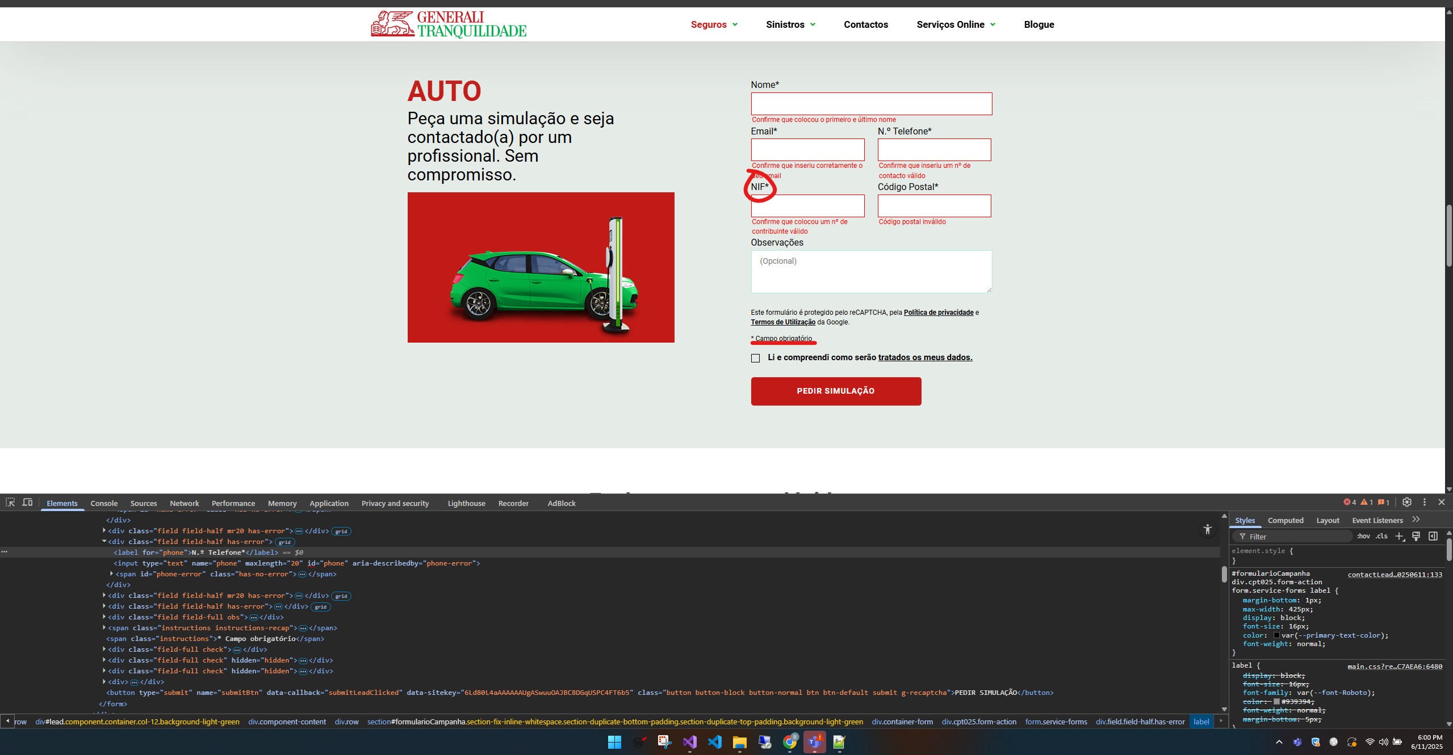

https://www.generalitranquilidade.pt/particulares/seguros/automovel/auto

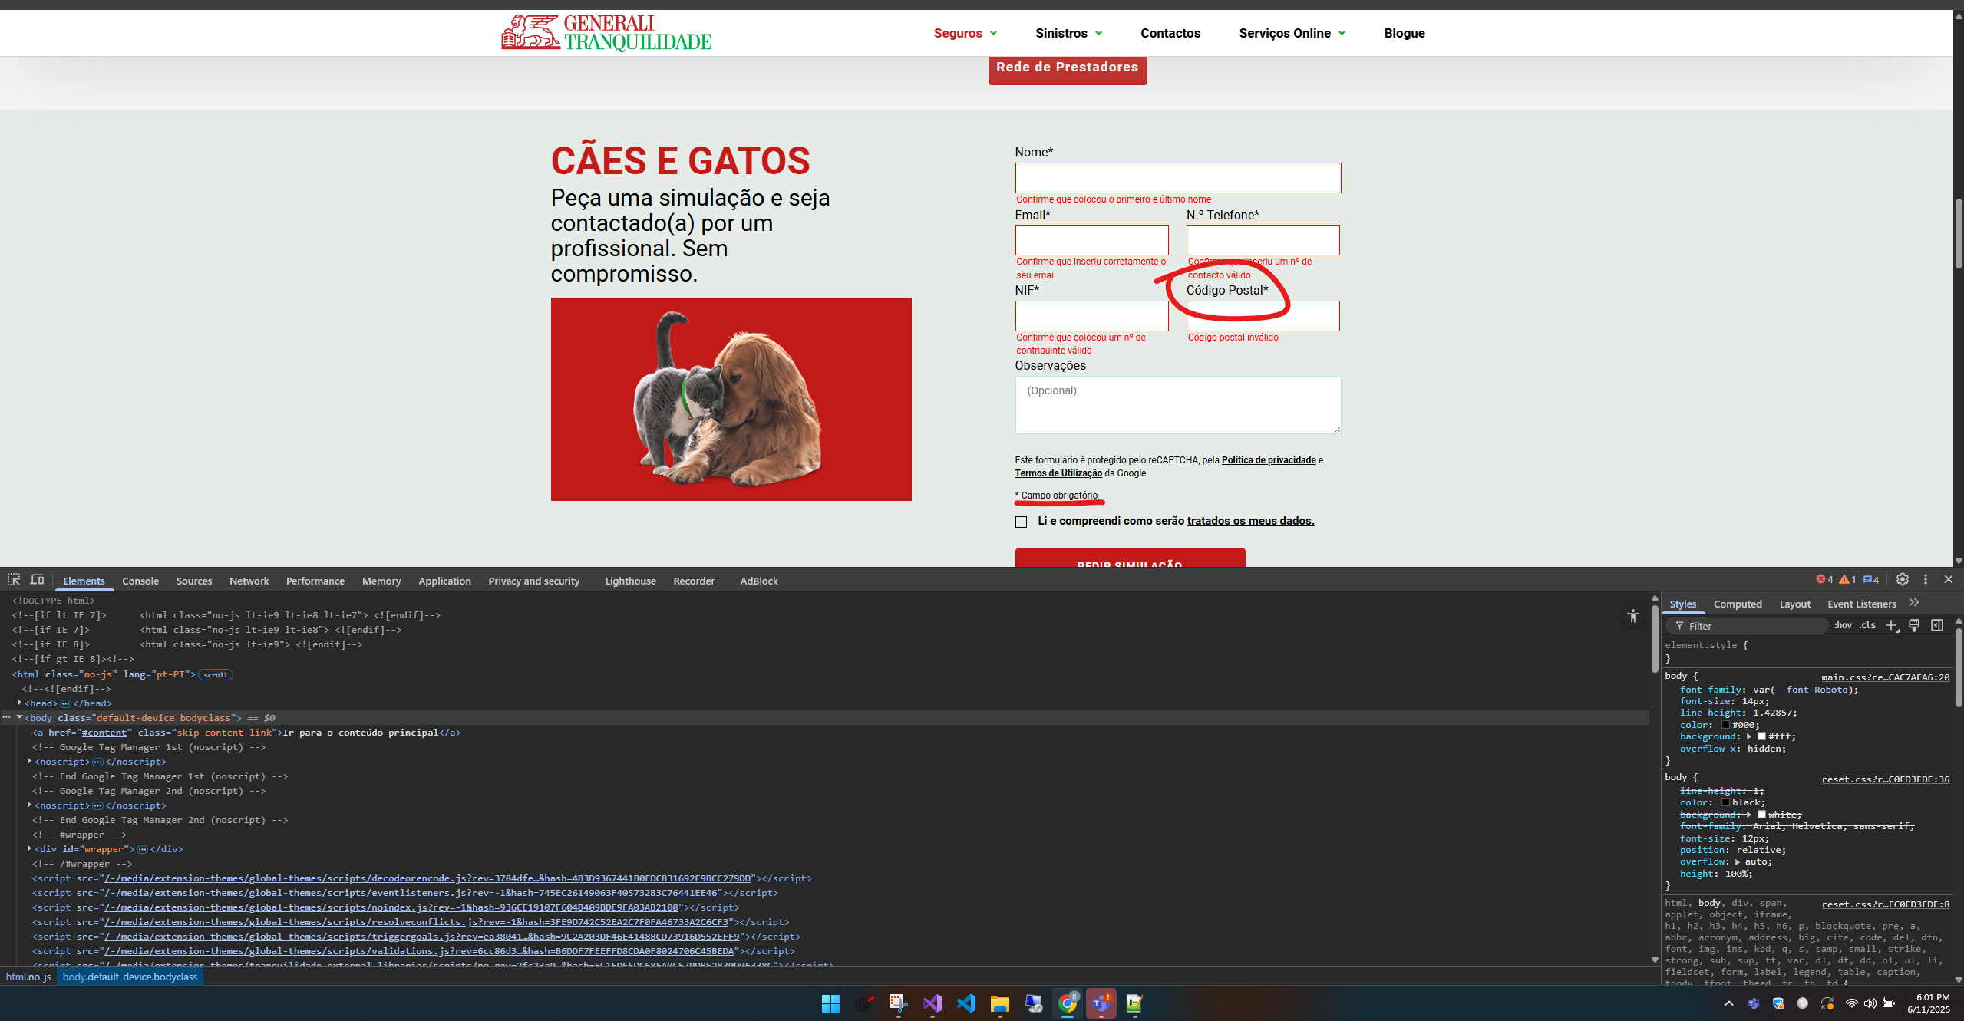

https://www.generalitranquilidade.pt/particulares/seguros/animais-domesticos/caes-e-gatos

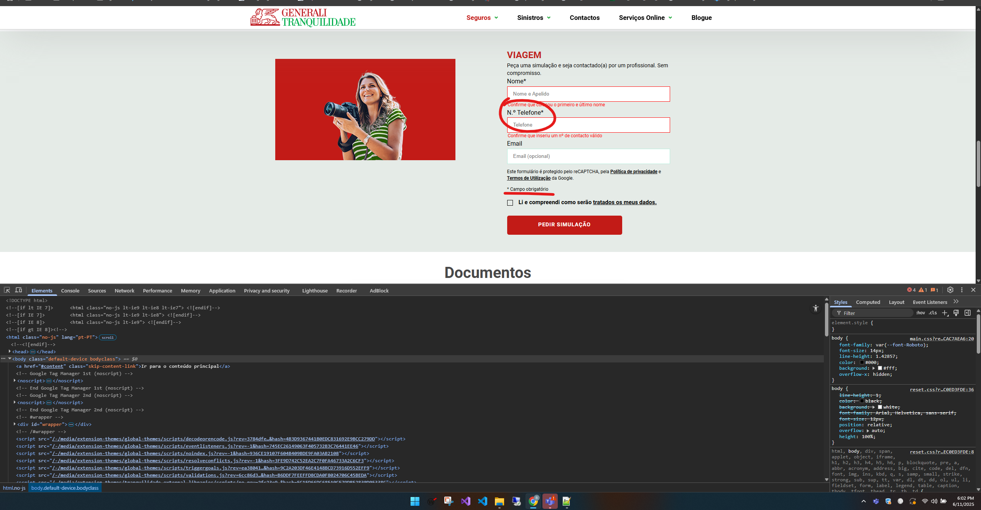

https://www.generalitranquilidade.pt/particulares/seguros/lazer-tempos-livres/viagem

4.3
voltar à página inicial |  |  |  | 4 - ESTRUTURA DA INFORMAÇÃO
 | S | N | NA
 | x |  |  | 4.3 É possível localizar e ler as mensagens de erro usando apenas um leitor de ecrã
 |  |  |  | Os erros identificados no decorrer do preenchimento de um formulário deverão preferencialmente ser listados de forma condensada, direcionando cada elemento da lista ao respetivo campo. Cada campo deverá associar a mensagem de erro a si próprio. As mensagens de erro deverão ser breves e claras.

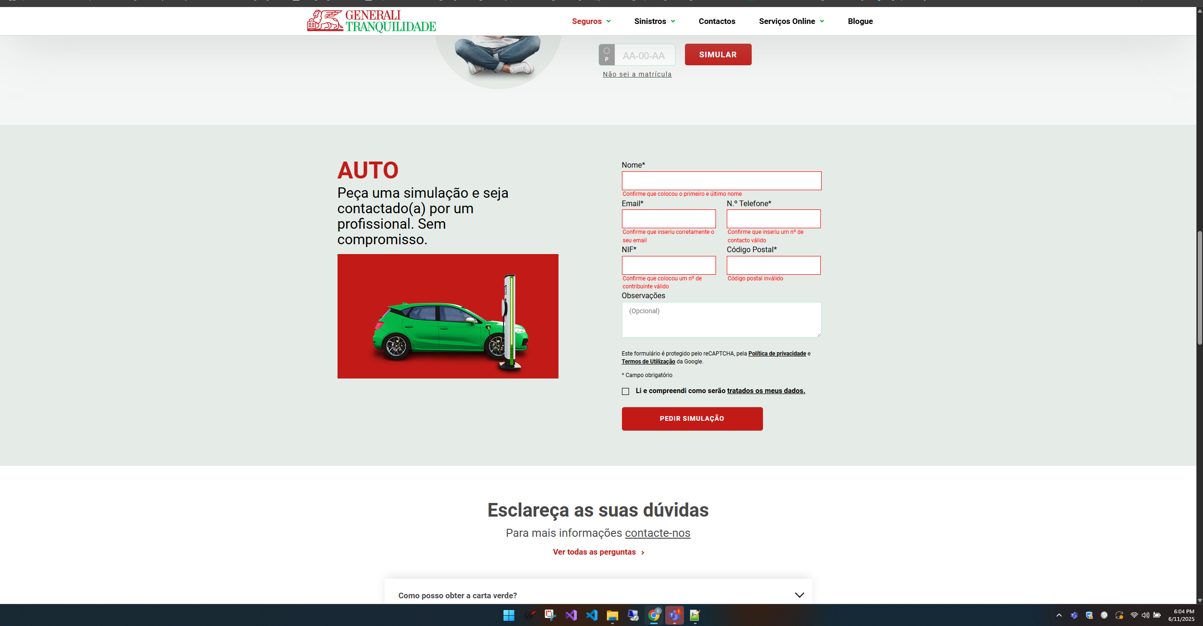
 |  |  |  |  | Conseguimos nas imagens a seguir verificar que as mensagens de erros são curtas e objetivas nos diferentes formulários e se encontram abaixo do seu respetivo campo

https://www.generalitranquilidade.pt/particulares/seguros/automovel/auto

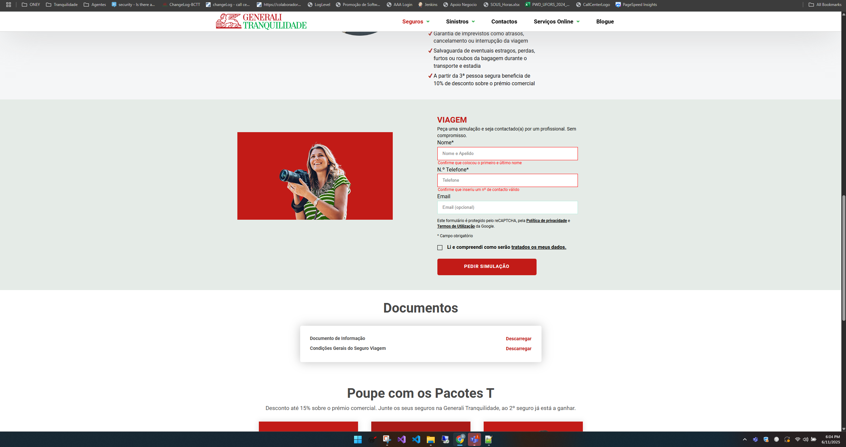

https://www.generalitranquilidade.pt/particulares/seguros/lazer-tempos-livres/viagem

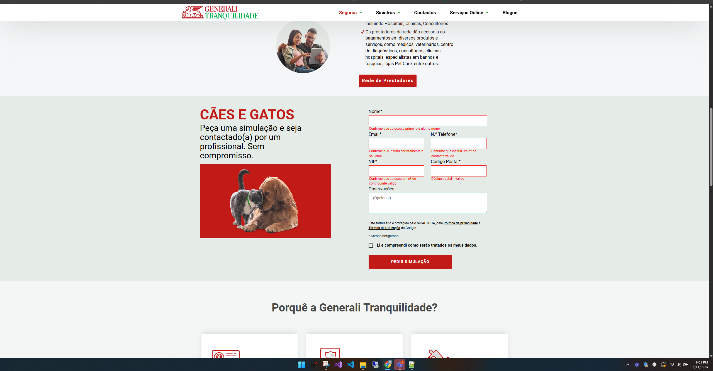

https://www.generalitranquilidade.pt/particulares/seguros/animais-domesticos/caes-e-gatos

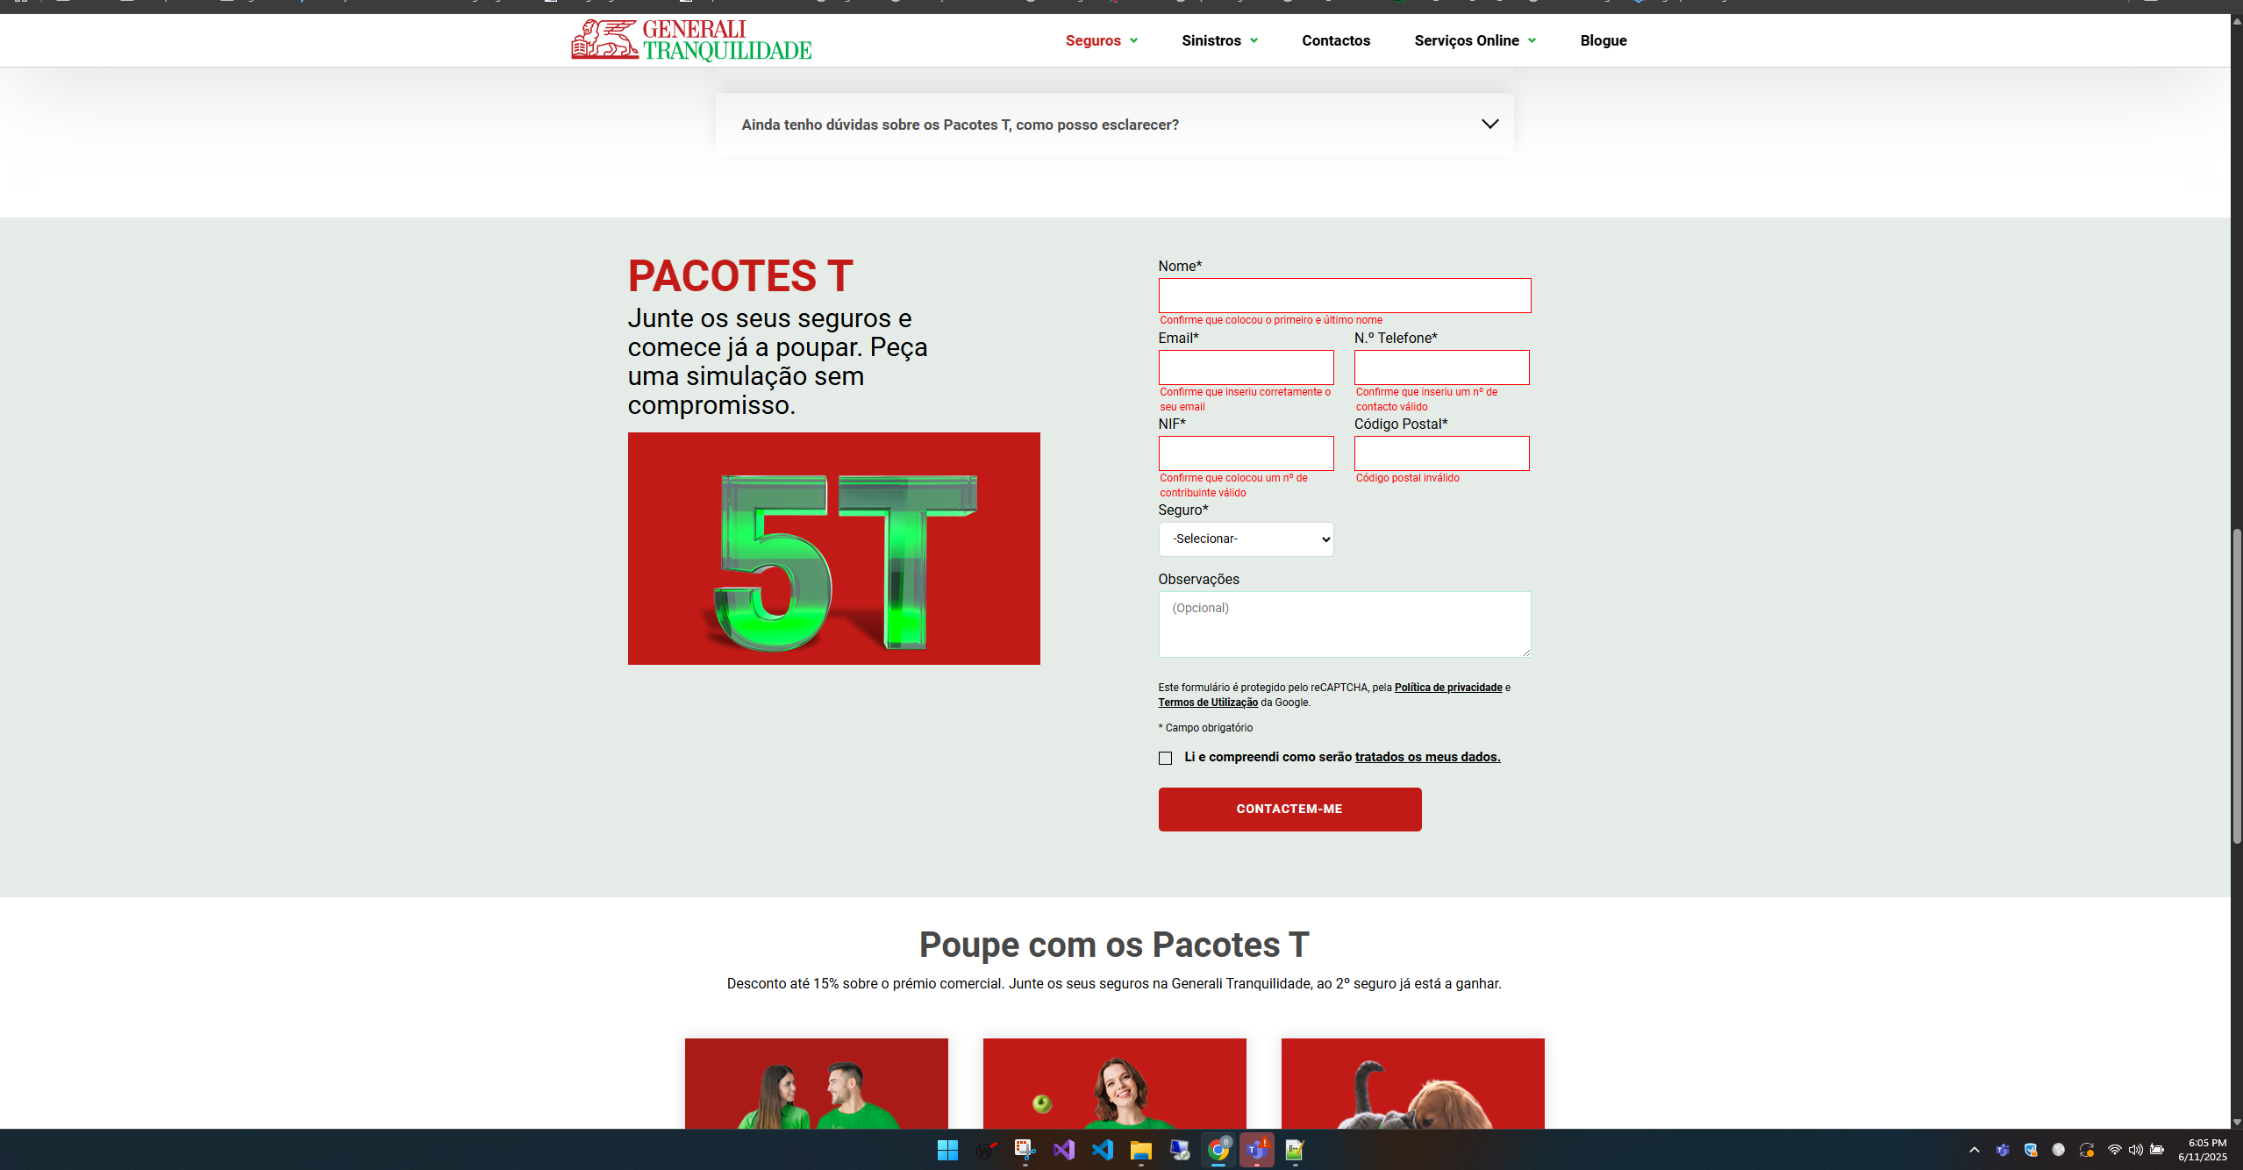

https://www.generalitranquilidade.pt/particulares/seguros/vantagens/pacotes-t

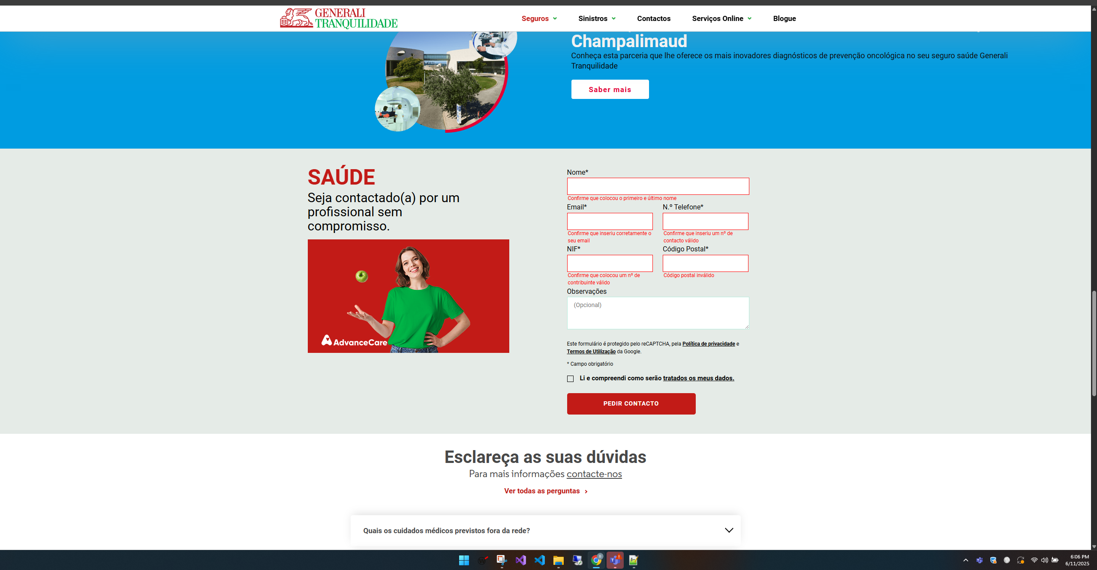

https://www.generalitranquilidade.pt/particulares/seguros/saude/saude-individual

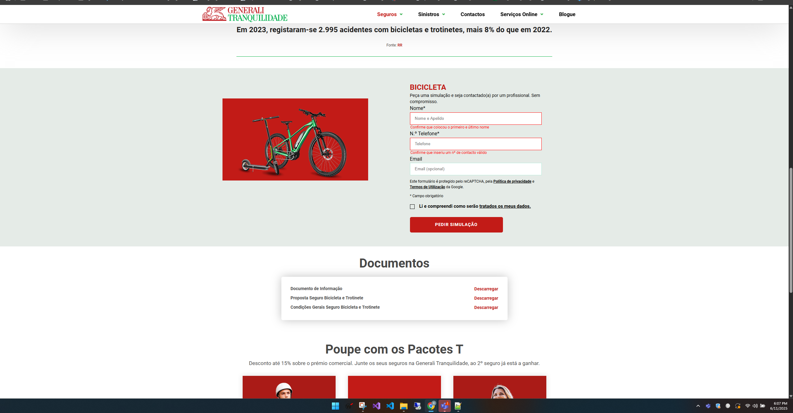

https://www.generalitranquilidade.pt/particulares/seguros/lazer-tempos-livres/bicicleta-e-trotinete

5.1
voltar à página inicial |  |  |  | 5 - GRÁFICOS E IMAGENS-LINK
 | S | N | NA
 | x |  |  | 5.1 A imagem ou gráfico tem um equivalente alternativo em texto curto e correto
 |  |  |  | As imagens não decorativas deverão ter uma descrição breve associada, nomeadamente através do uso do atributo <ALT>. Esta legenda deve descrever fielmente o propósito da imagem no contexto em que se encontra.

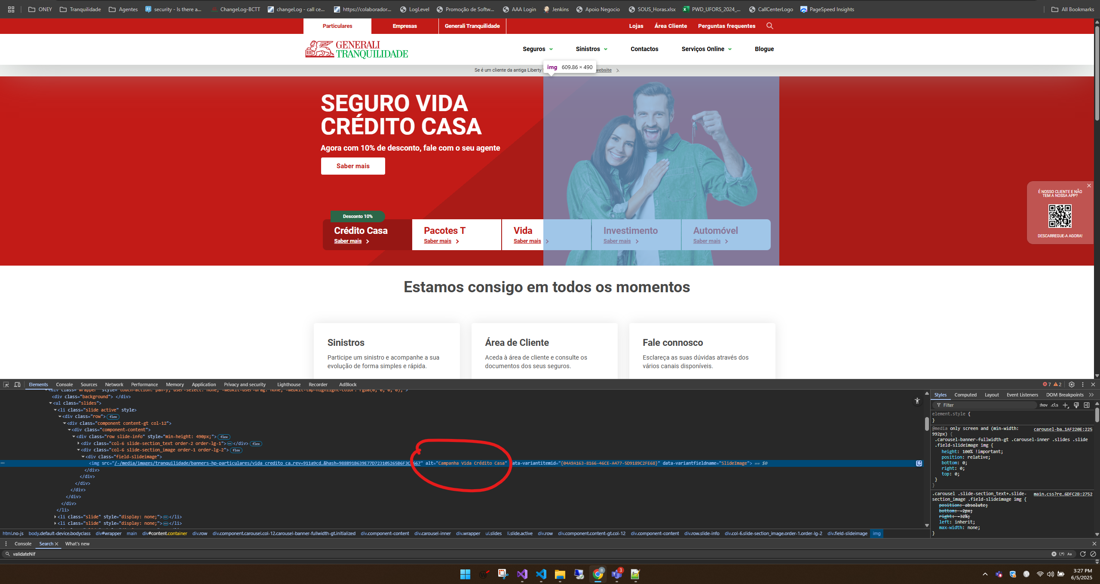
 |  |  |  |  | Nas seguintes imagens é possivel visualizar que as imagens tem o texto alternativo

https://www.generalitranquilidade.pt/particulares/

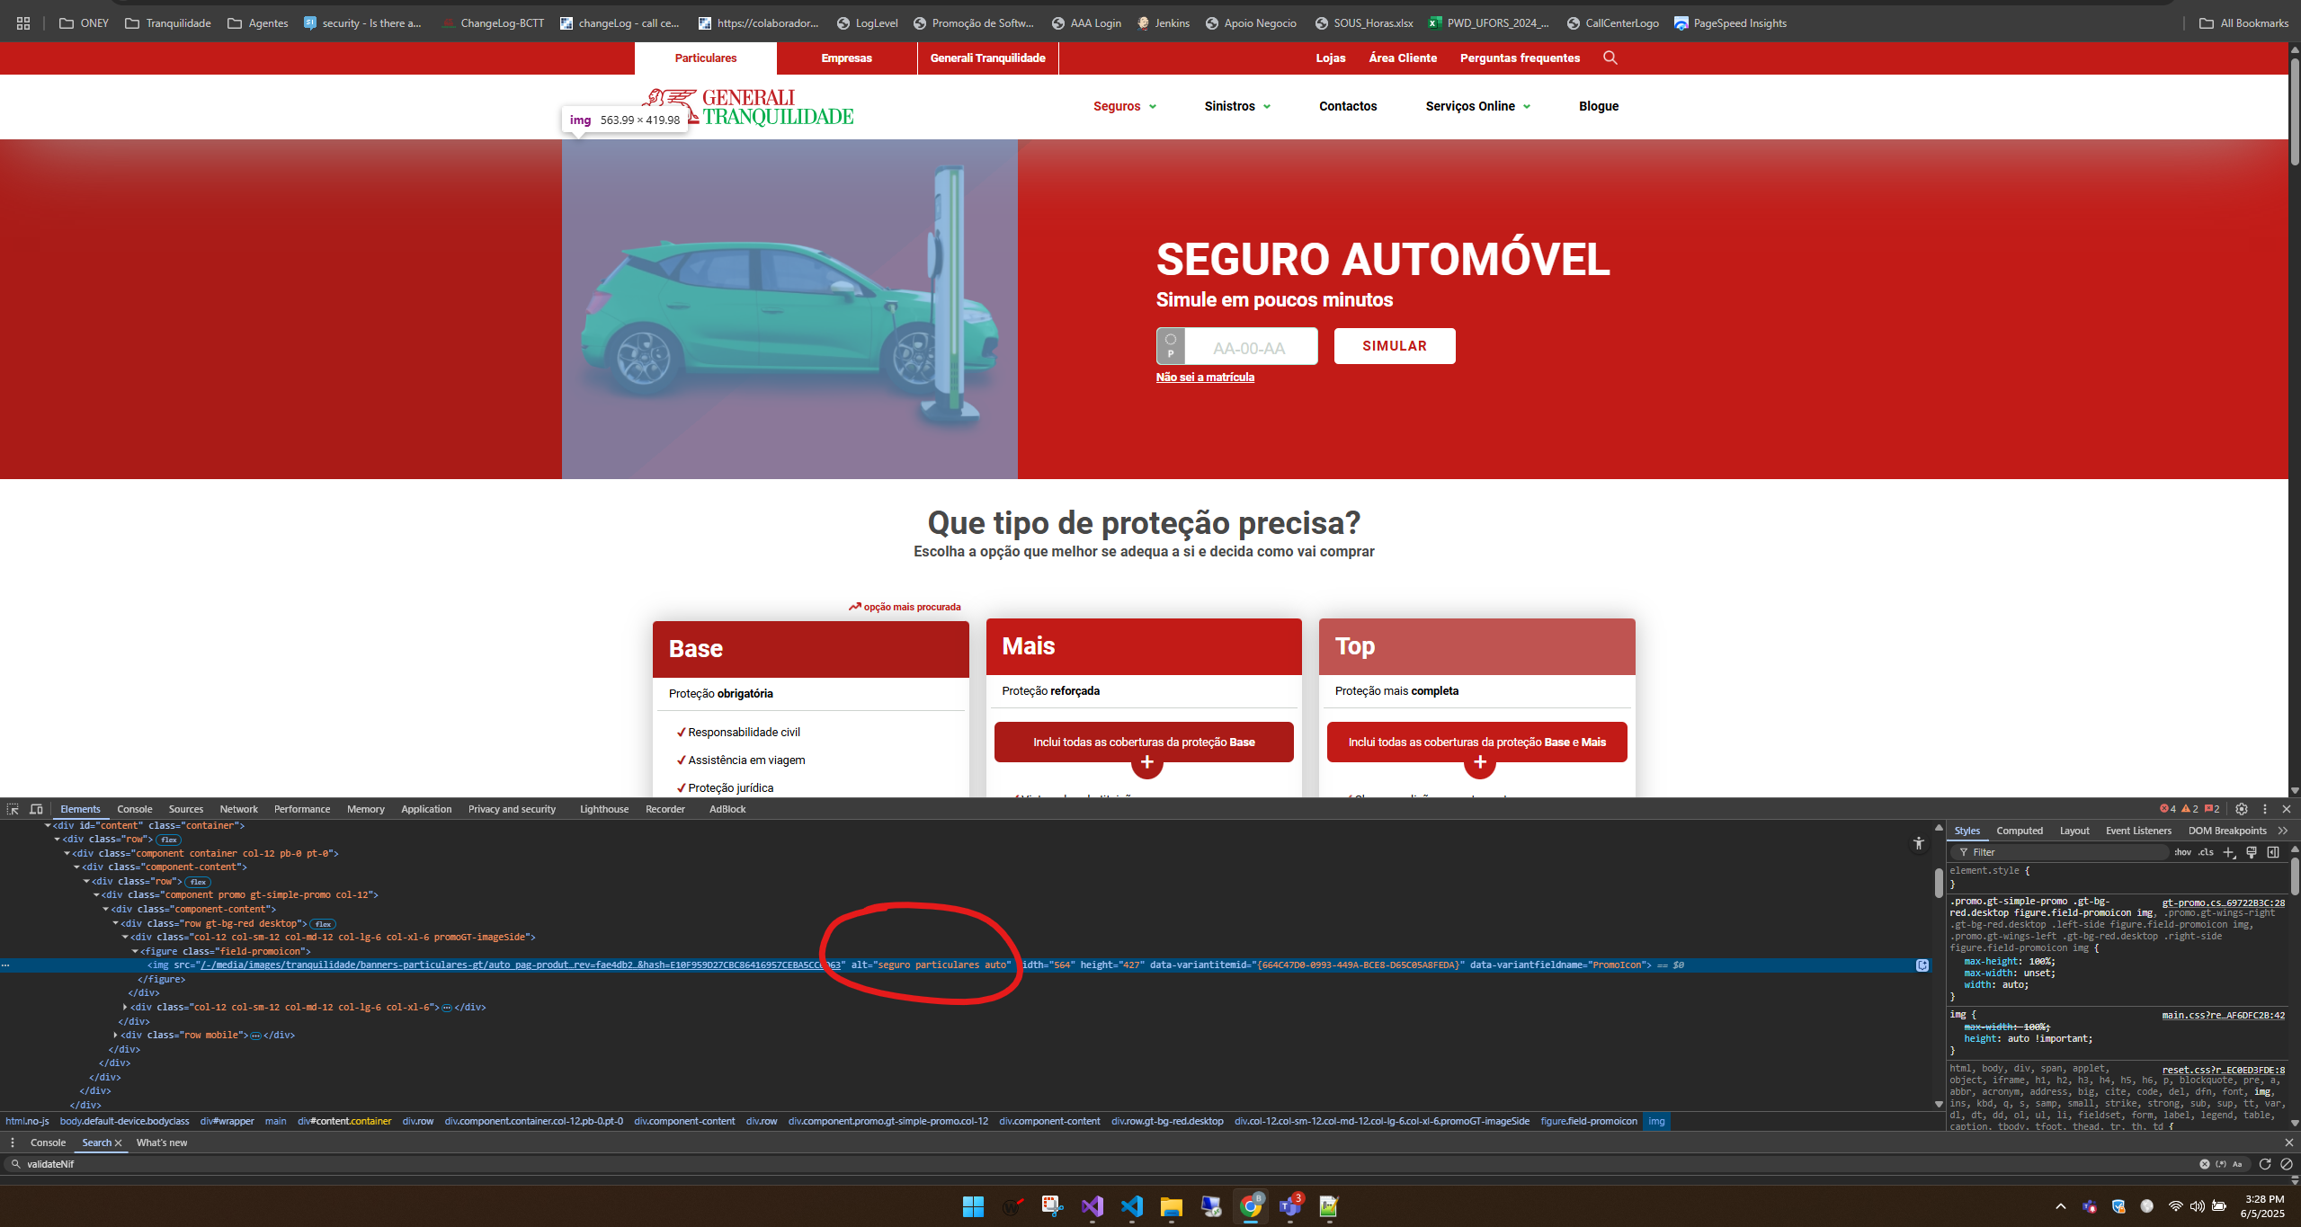

https://www.generalitranquilidade.pt/particulares/seguros/automovel/auto

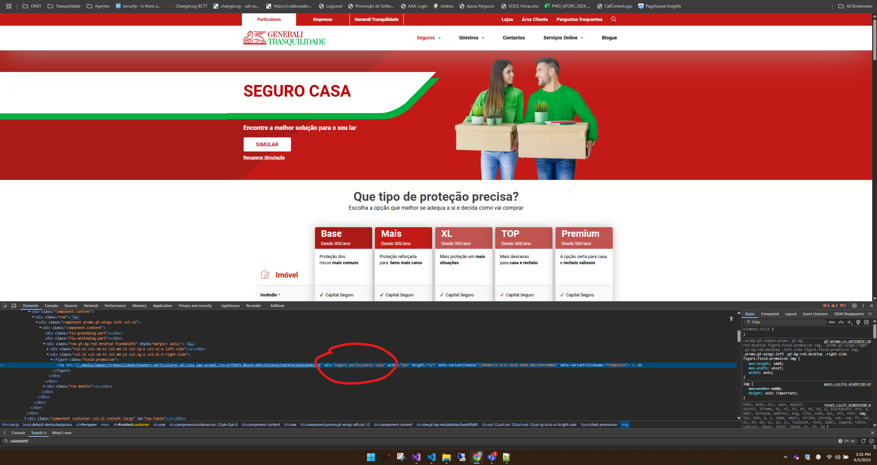

https://www.generalitranquilidade.pt/particulares/seguros/habitacao/casa

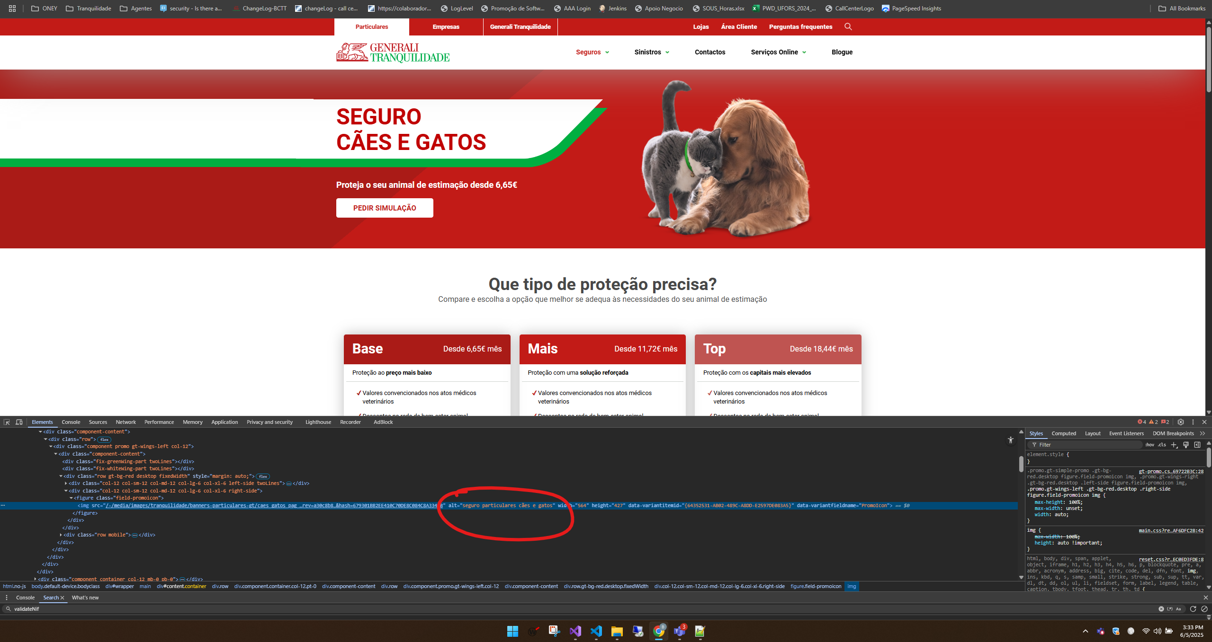

https://www.generalitranquilidade.pt/particulares/seguros/animais-domesticos/caes-e-gatos

https://www.generalitranquilidade.pt/empresas/seguros/acidentes-pessoais-empresas

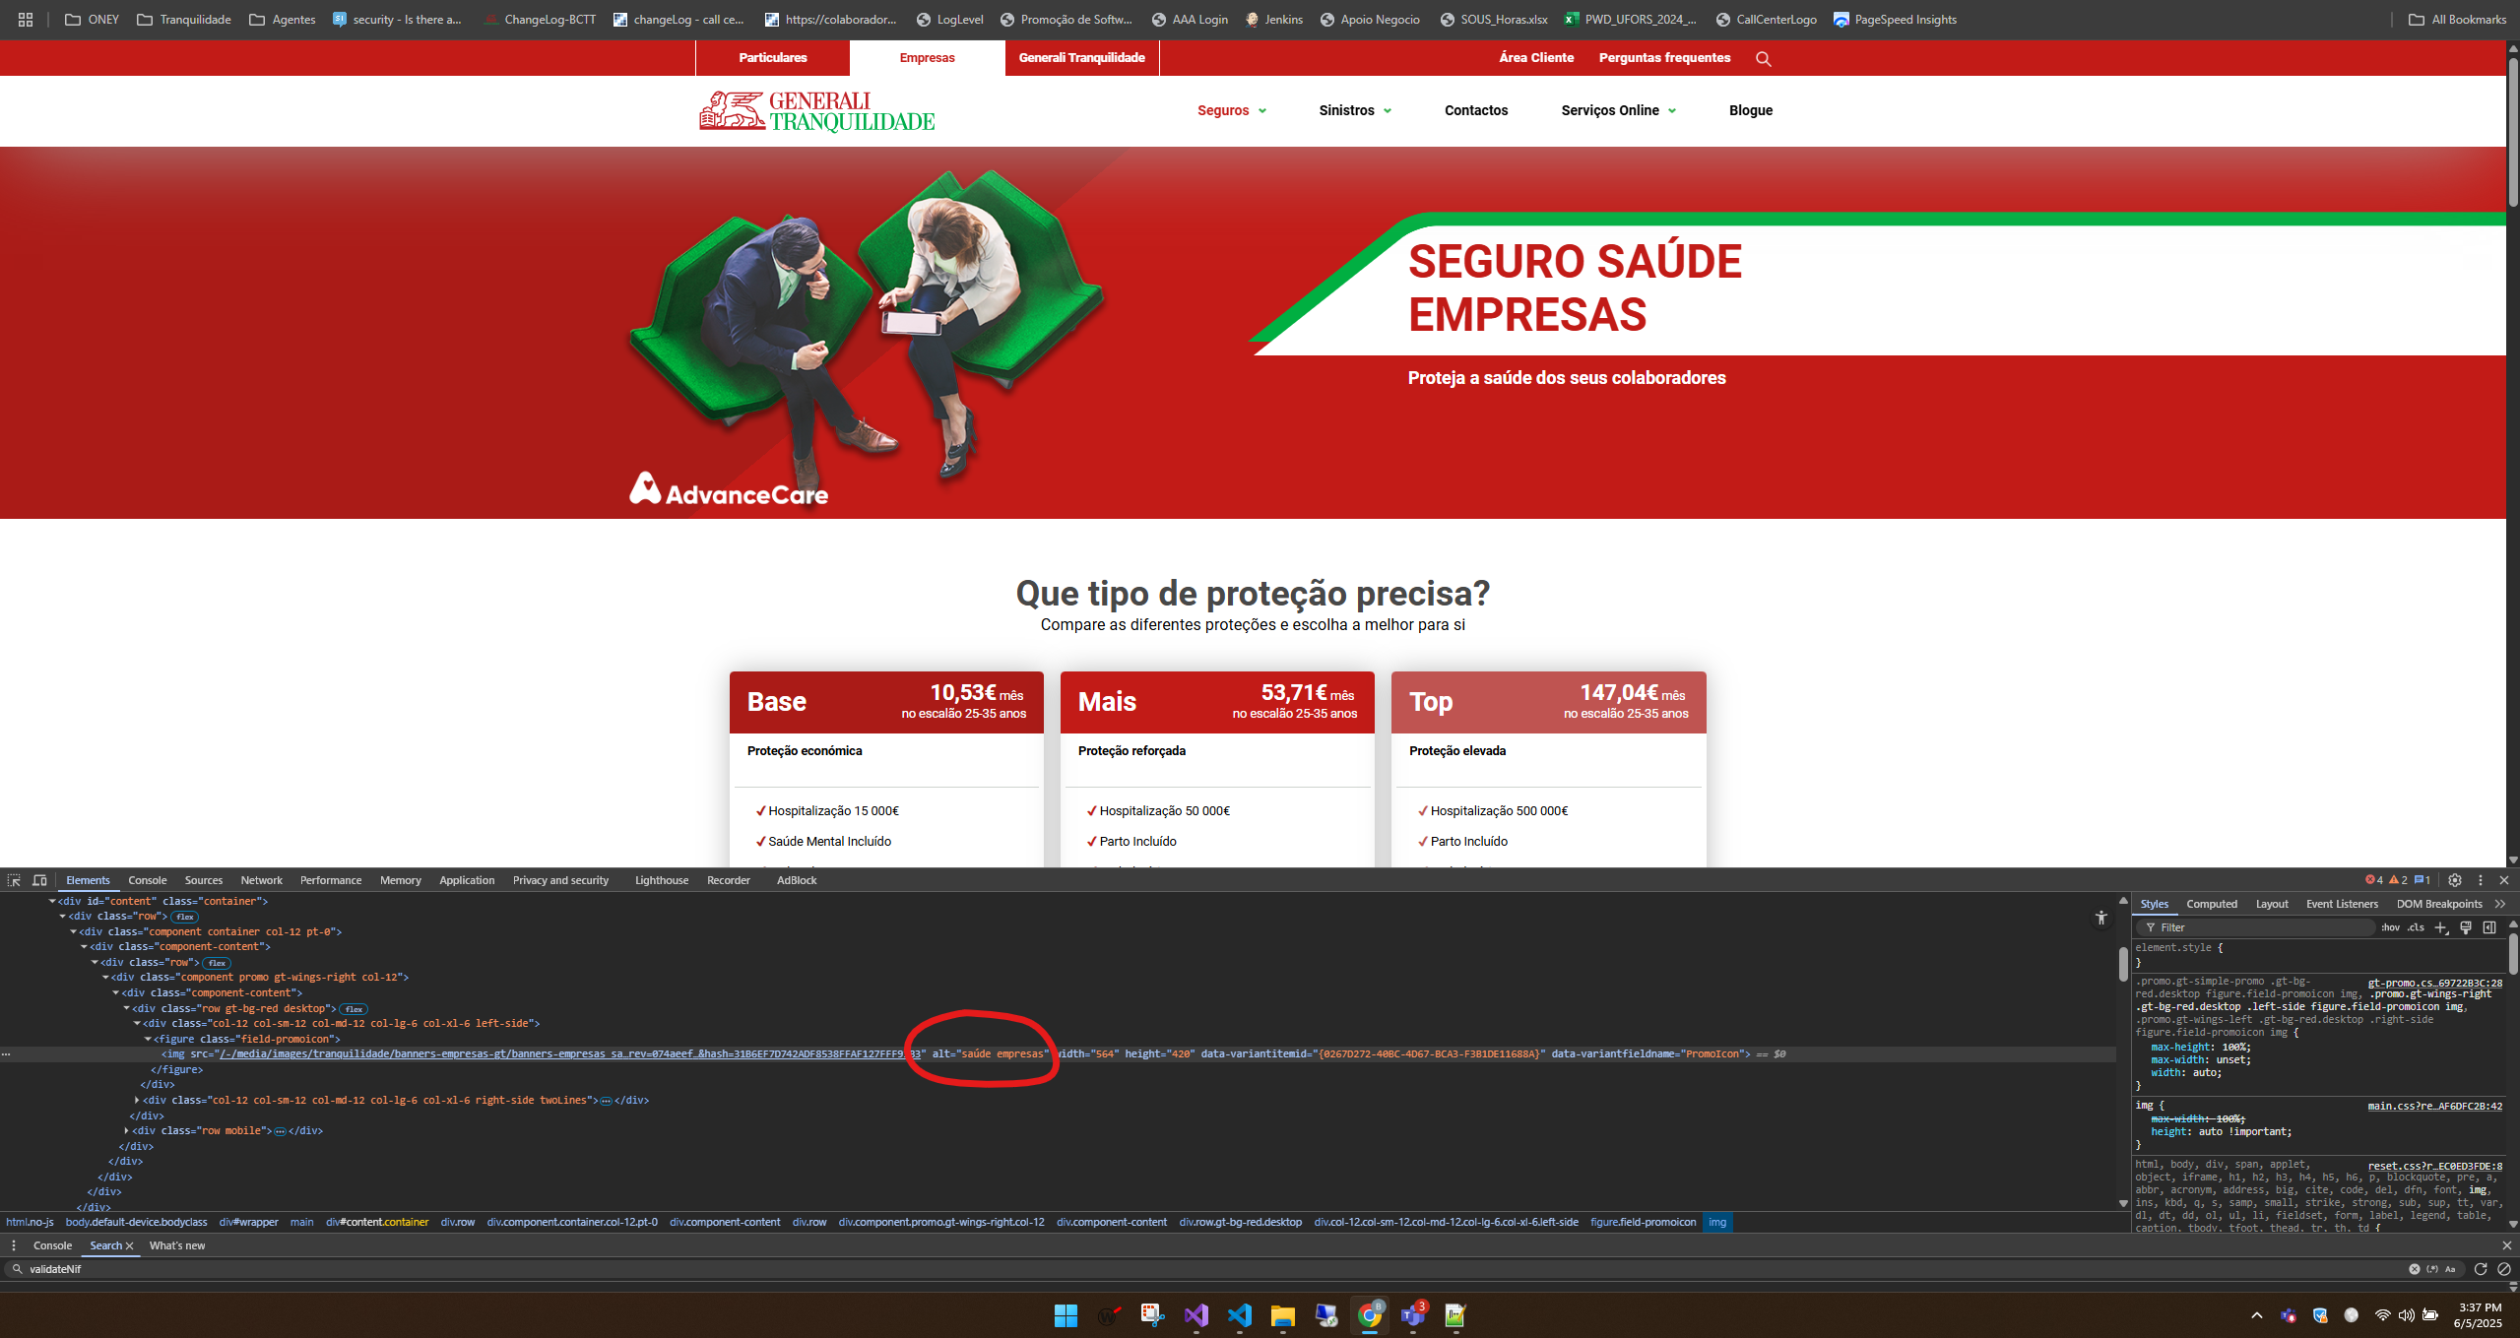

https://www.generalitranquilidade.pt/empresas/seguros/saude/saude-empresas

5.2
voltar à página inicial |  |  |  | 5 - GRÁFICOS E IMAGENS-LINK
 | S | N | NA
 | x |  |  | 5.2 O gráfico é acompanhado de uma descrição longa
 |  |  |  | Gráficos resultantes de análise de dados deverão ser acompanhados da tabela de dados que lhe deu origem, de forma a preservar o acesso à informação completa.

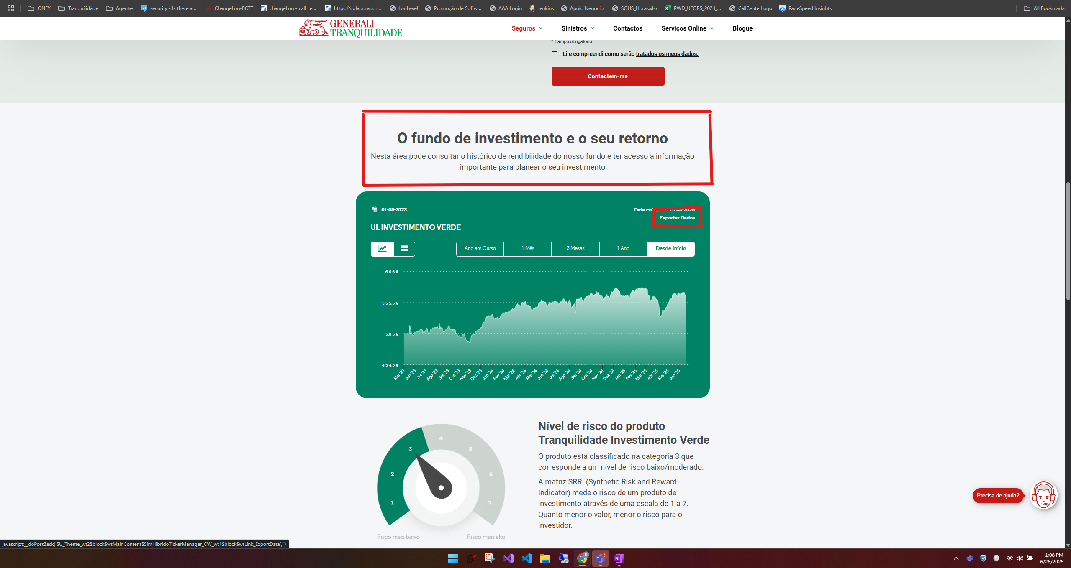
 |  |  |  |  | Nas seguintes imagens conseguimos visualizar uma breve descrição das tabelas, bem como um link com a exportação dos dados da mesma

 |  |  | https://www.generalitranquilidade.pt/particulares/seguros/poupanca-e-investimento/tranquilidade-investimento-verde

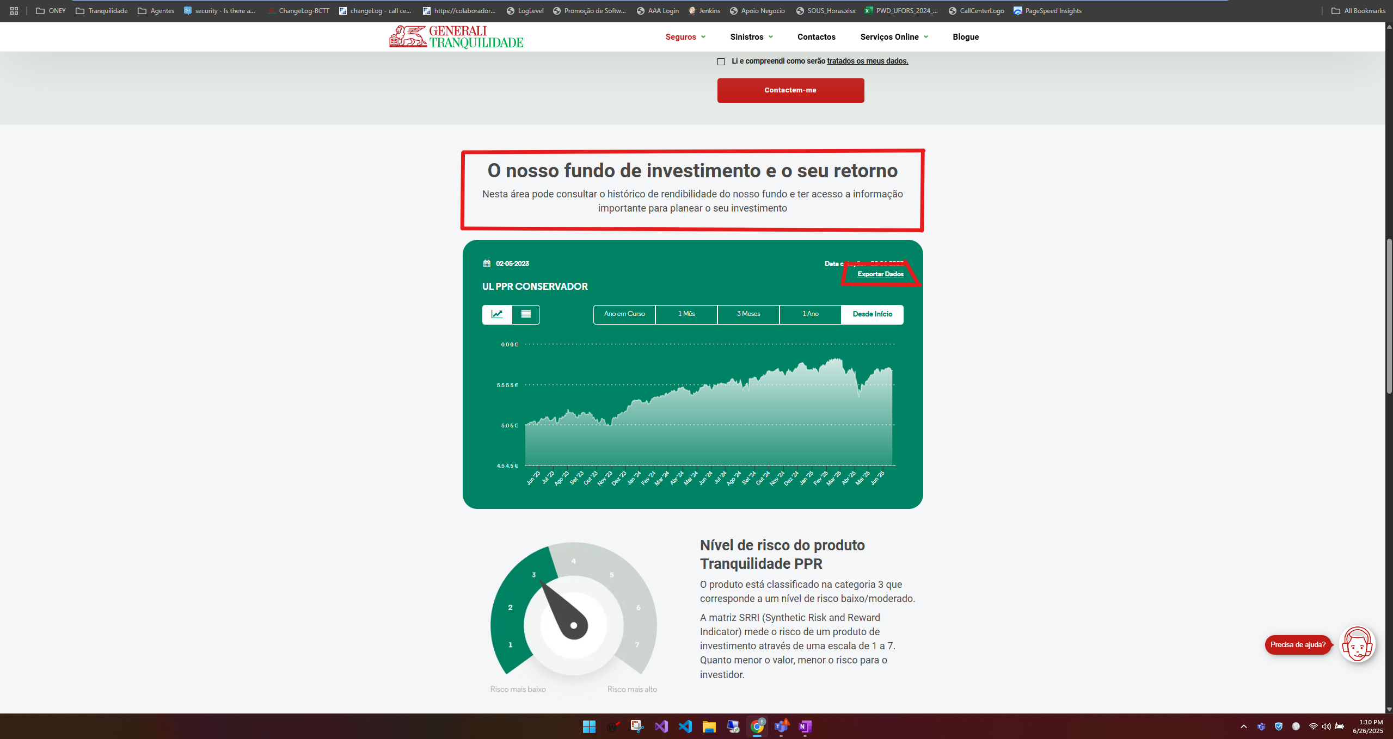

 |  |  | https://www.generalitranquilidade.pt/particulares/seguros/poupanca-e-investimento/tranquilidade-ppr

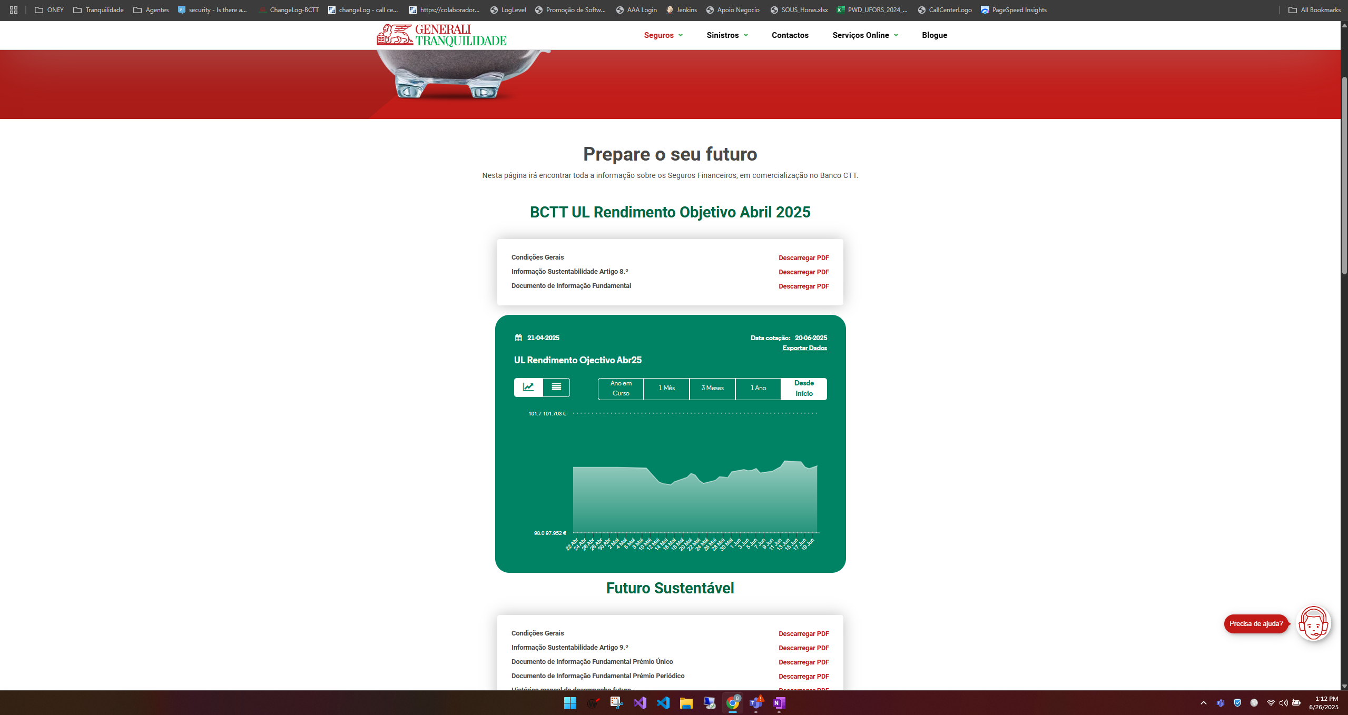

 |  |  | https://www.generalitranquilidade.pt/particulares/seguros/poupanca-e-investimento/solucoes-banca

5.3
voltar à página inicial |  |  |  | 5 - GRÁFICOS E IMAGENS-LINK
 | S | N | NA
 | x |  |  | 5.3 As imagens-link têm um equivalente alternativo correto
 |  |  |  | As hiperligações compostas apenas por uma imagem obrigam que esta tenha um equivalente alternativo em texto que represente fielmente o destino da hiperligação.

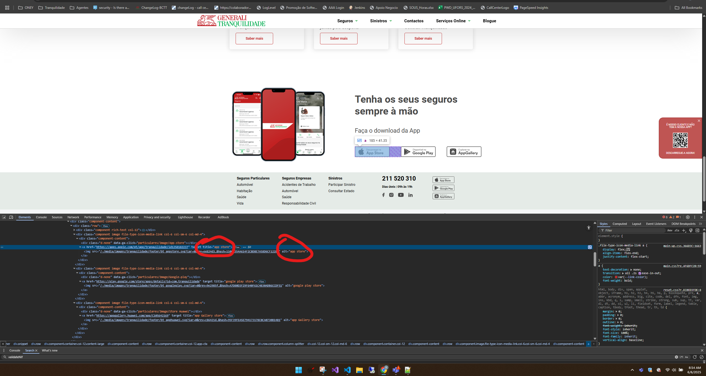
 |  |  |  |  | Nas seguintes imagens é possivel visualizar que as imagens com links associados tem um texto alternativo

https://www.generalitranquilidade.pt/particulares

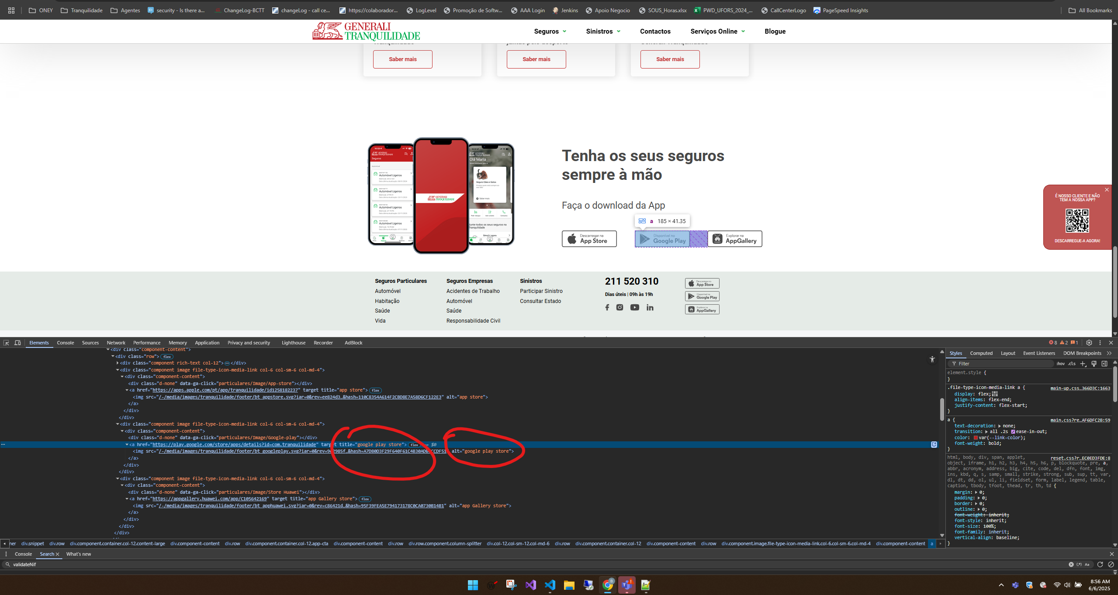

https://www.generalitranquilidade.pt/particulares

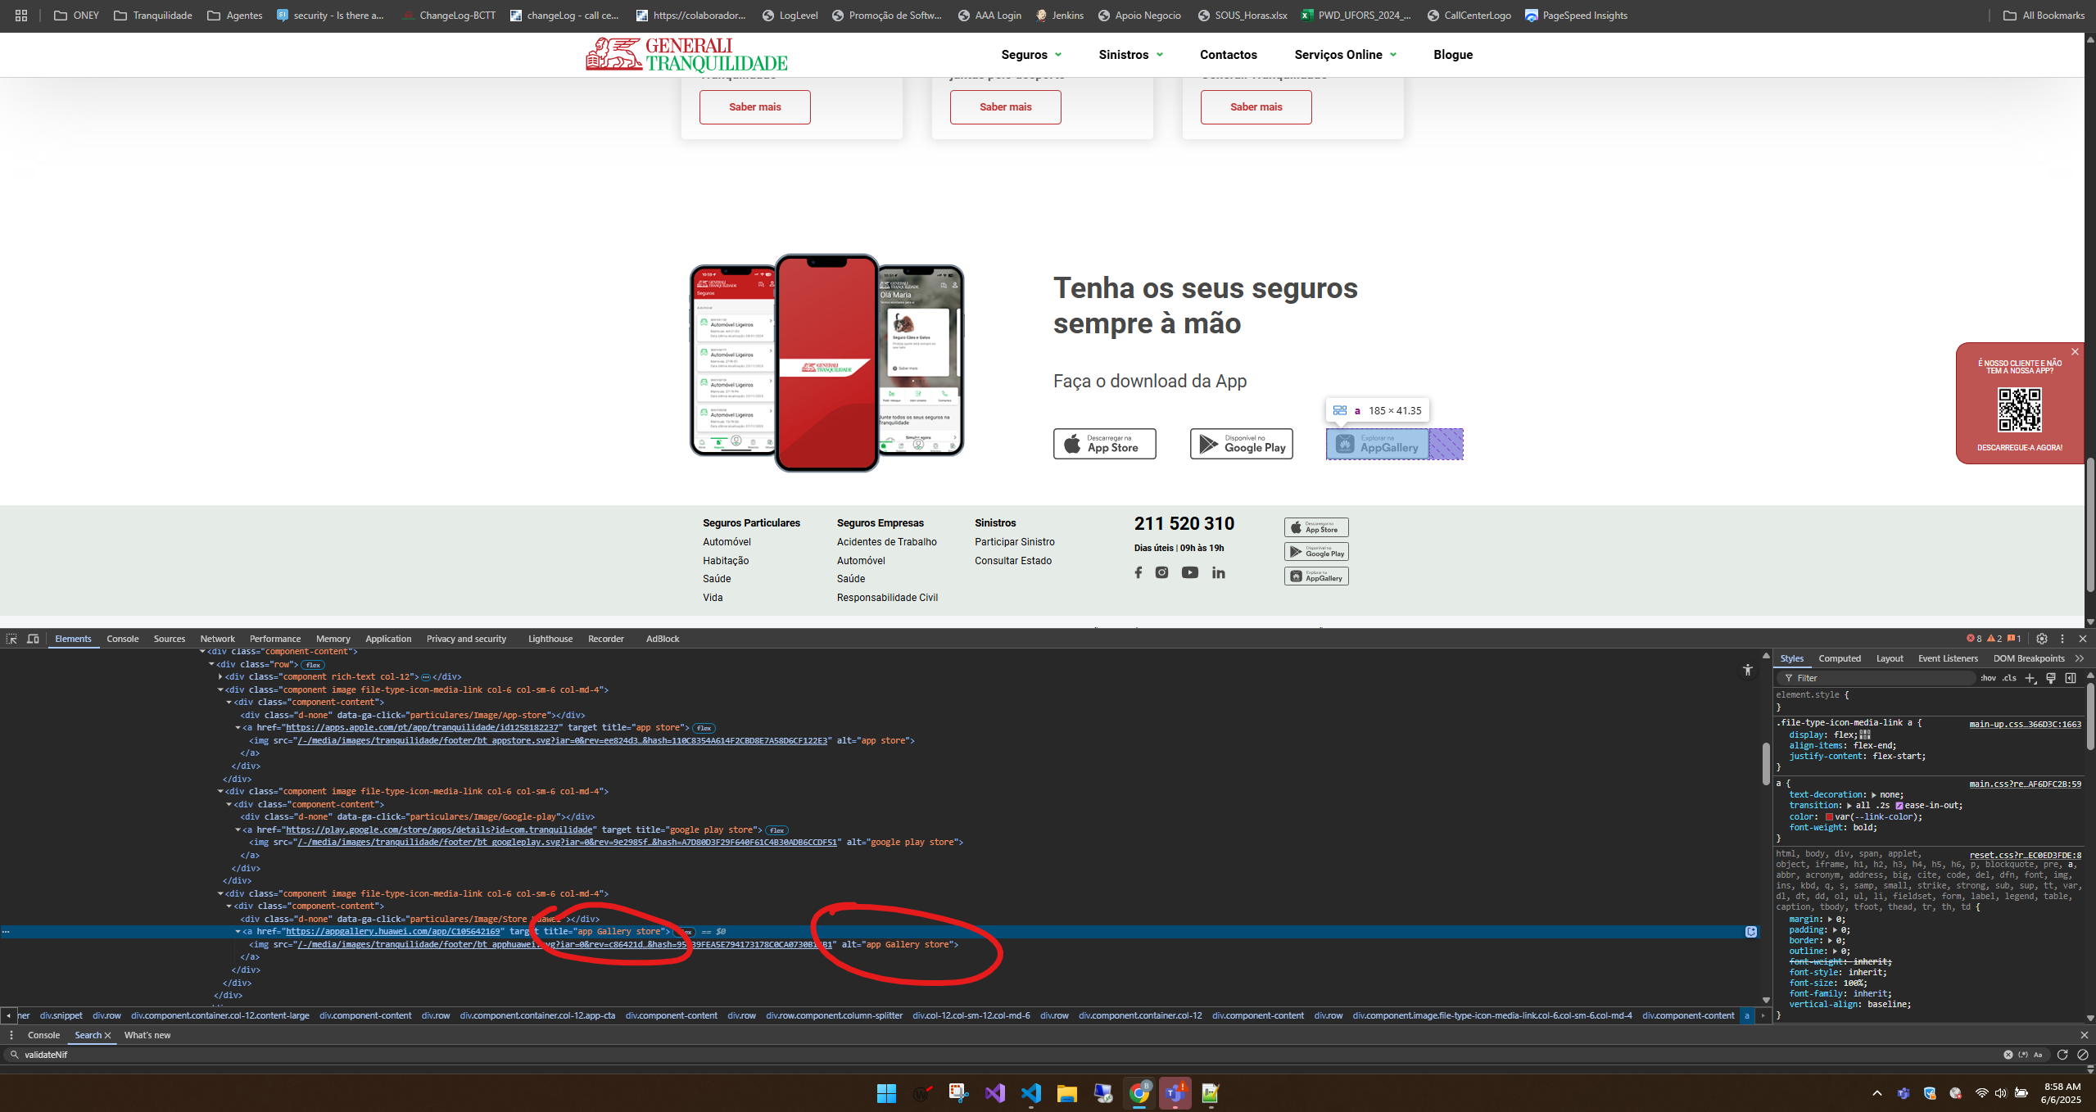

https://www.generalitranquilidade.pt/particulares

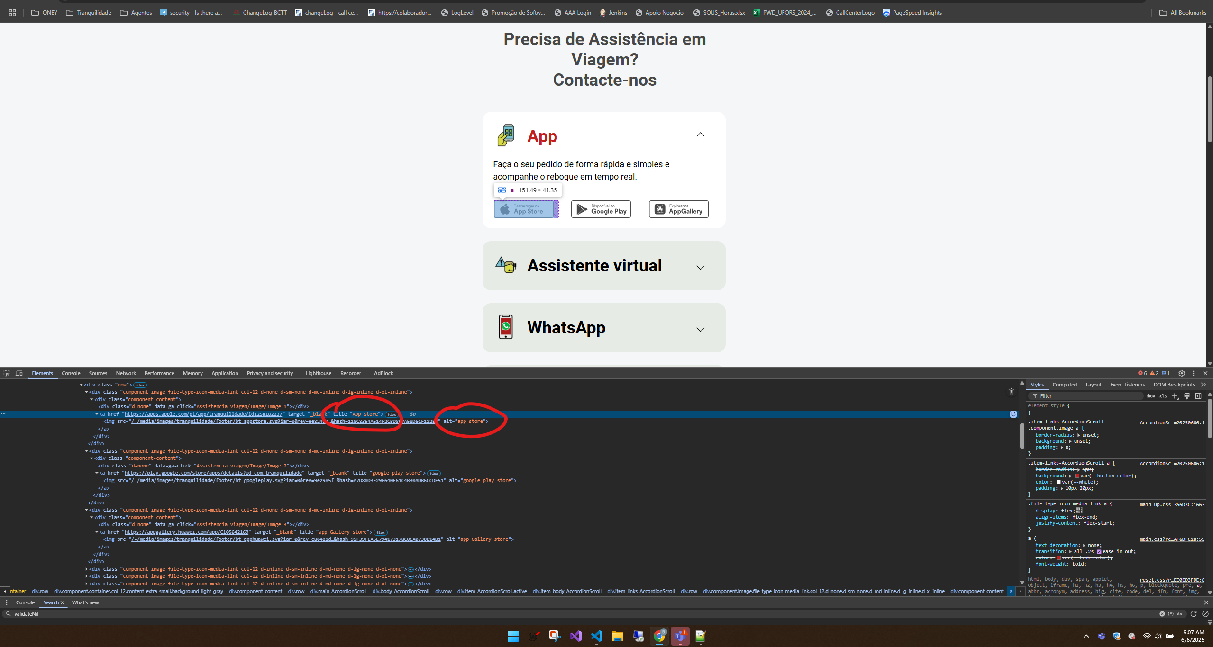

https://www.generalitranquilidade.pt/sinistros/assistencia-viagem

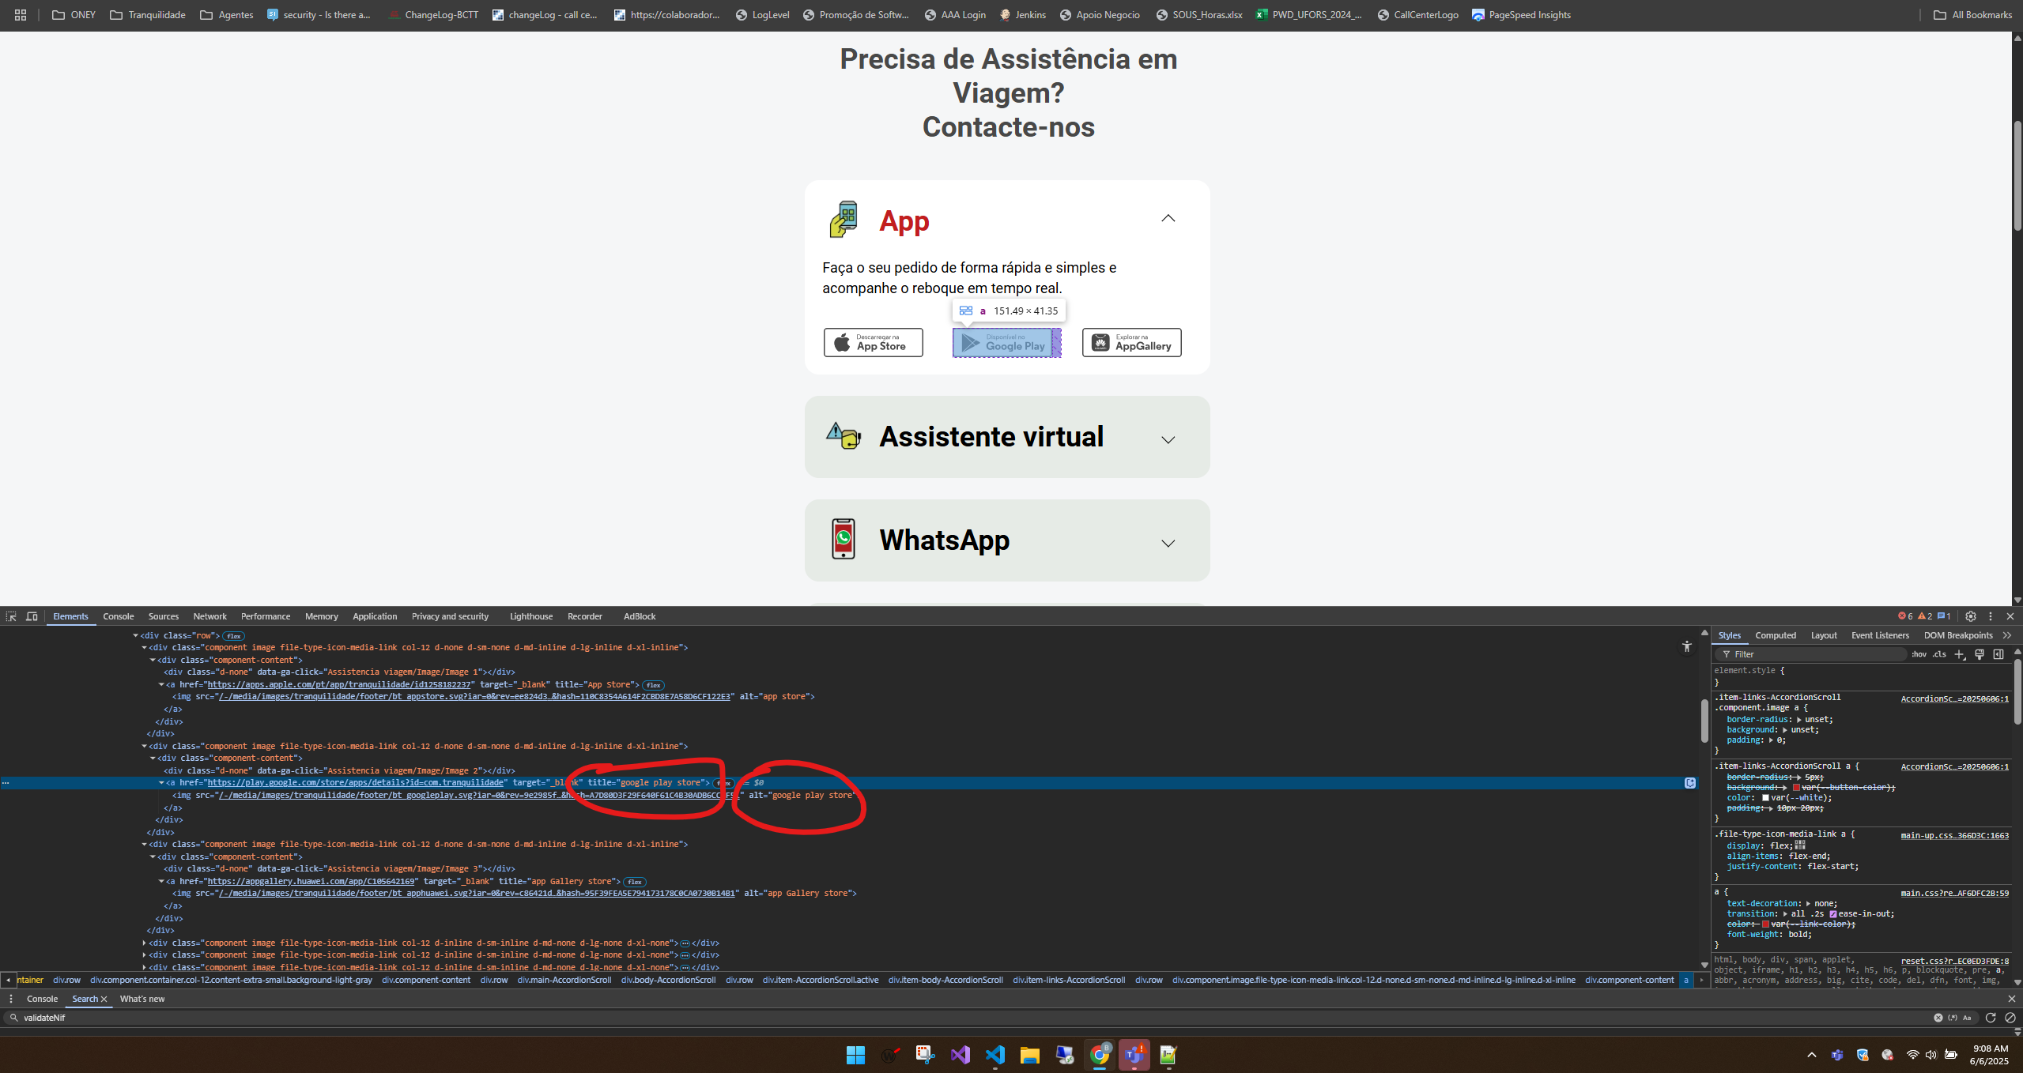

https://www.generalitranquilidade.pt/sinistros/assistencia-viagem

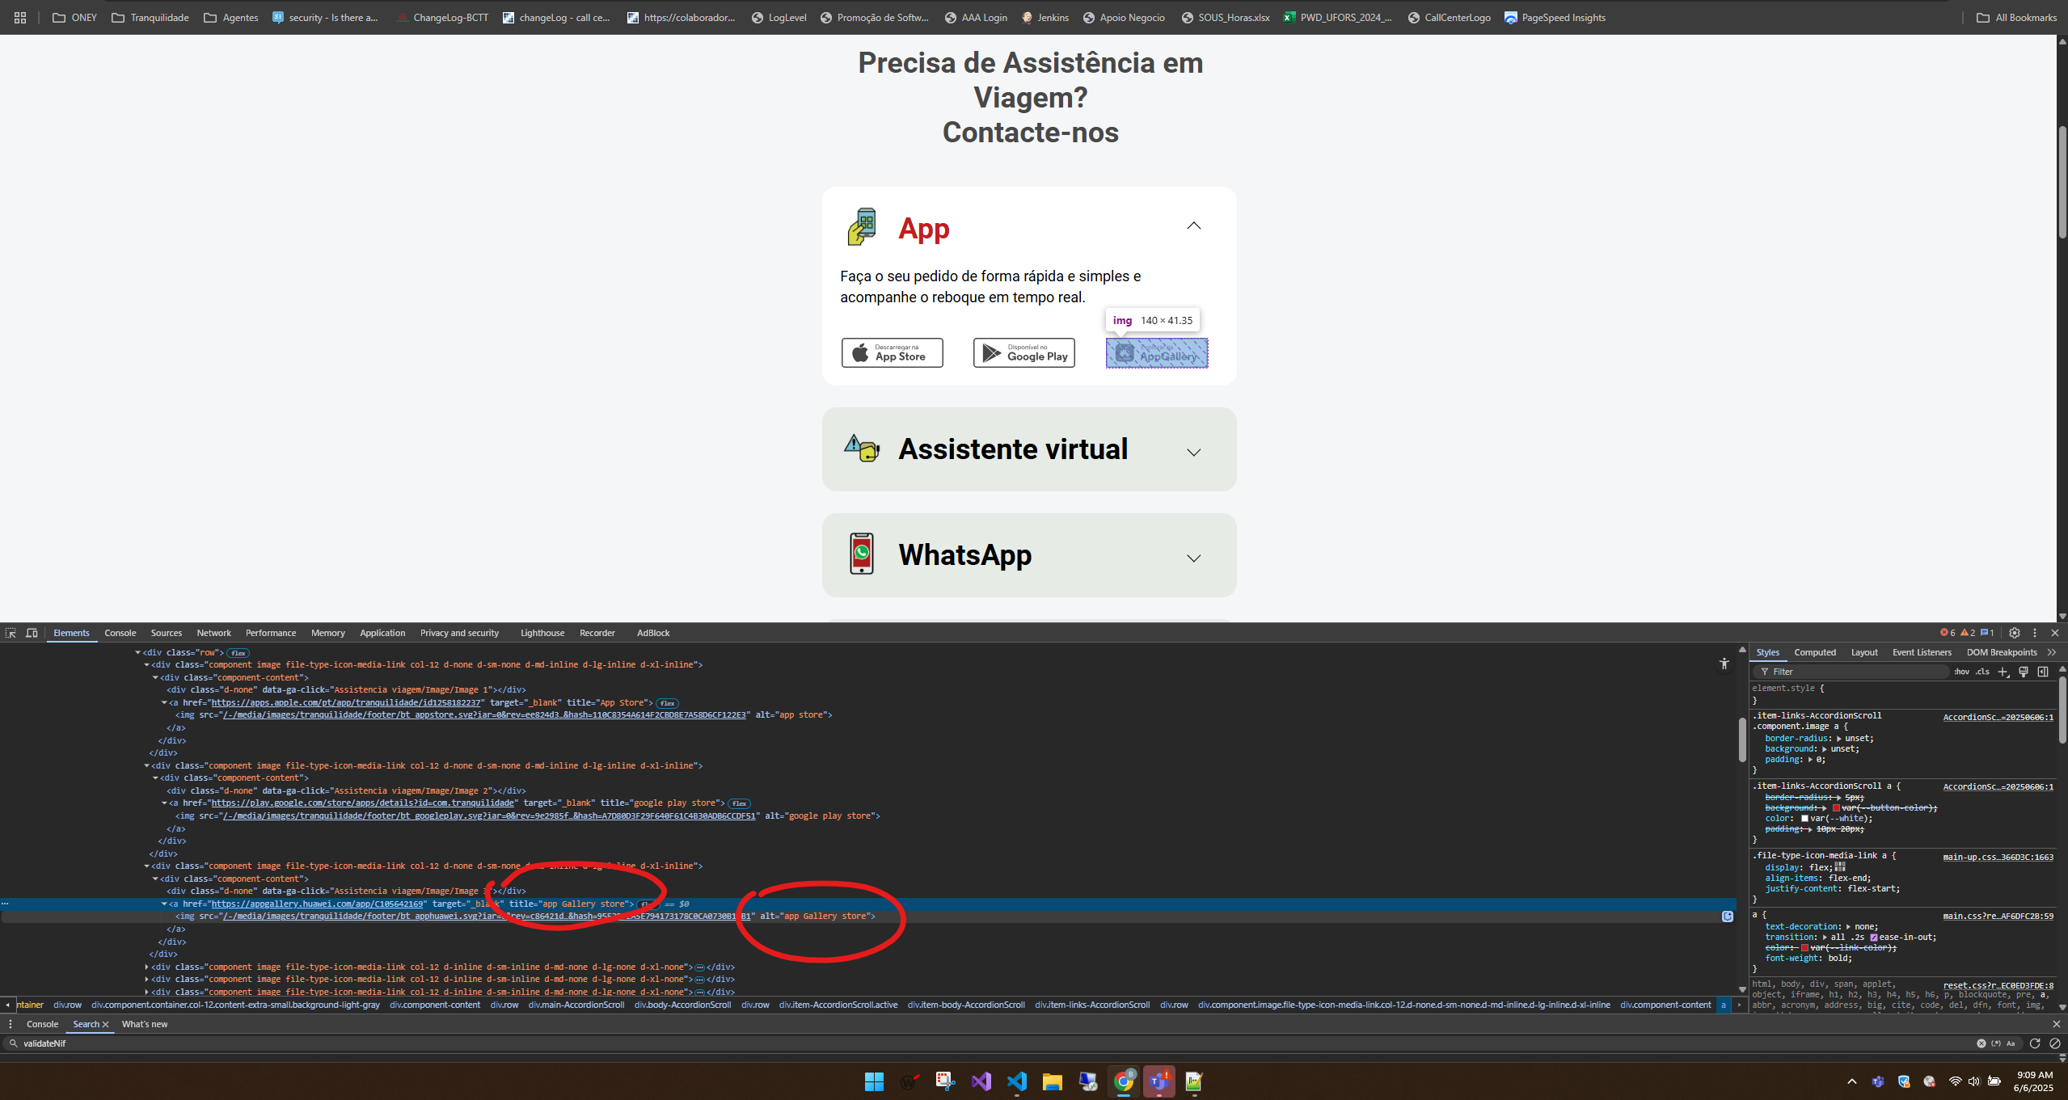

https://www.generalitranquilidade.pt/sinistros/assistencia-viagem

6.1
voltar à página inicial |  |  |  | 6 - CONTRASTE
 | S | N | NA
 | x |  |  | 6.1 No corpo de um documento, o rácio de contraste entre a cor do texto normal (menor que 18 pontos ou menor que 14 pontos negrito) e a cor do fundo é superior a 4,5:1
 |  |  |  | Deve assegurar-se no corpo do documento que o rácio de contraste entre a cor do texto e a cor de fundo é, no mínimo, de 4,5:1, de forma a assegurar a sua legibilidade para utilizadores com deficiências da visão.

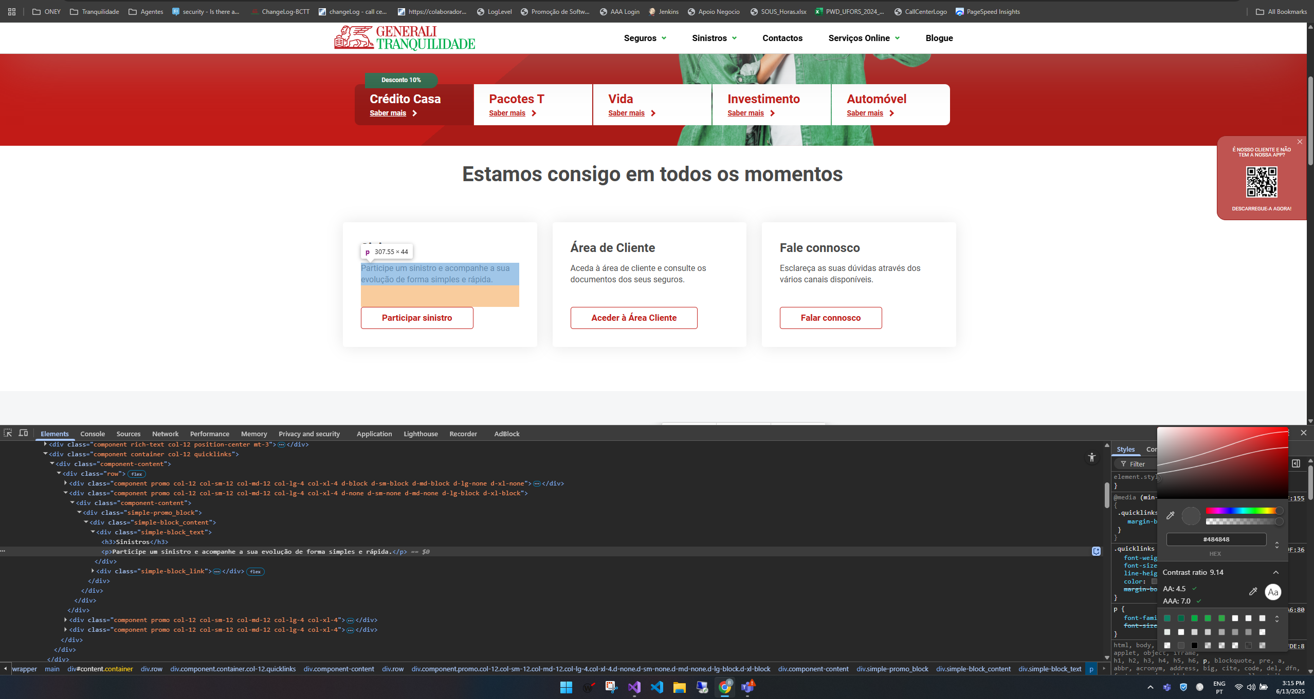
 |  |  |  |  | Nas imagens seguintes é possível visualizar que o ratio do contraste está de acordo com o pretendido

https://www.generalitranquilidade.pt/

https://www.generalitranquilidade.pt/particulares/seguros/automovel/auto

https://www.generalitranquilidade.pt/particulares/seguros/habitacao/casa

https://www.generalitranquilidade.pt/particulares/seguros/saude/saude-individual

https://www.generalitranquilidade.pt/particulares/seguros/vantagens/pacotes-t

https://www.generalitranquilidade.pt/particulares/seguros/poupanca-e-investimento/tranquilidade-investimento-verde

